個社アドオンチェック（更新）
 |  |  |  |  |  |  | Spendia
 |  |  |  |  |  |  |  |  |  | 凡例

標準機能として対応する
 |  |  |  |  |  |  |  |  |  |  |  | チェック内容（モリモト記入）
4/8以降の変更点(追加：大量or以外,更新:伝票or以外,変更なし) | 変更内容 ※T列まで最新化 | 4/22提出 | # | 伝票フォーム | ヘッダ/明細 | 動作 | 種類 | チェックする項目名 | エラー分類 | チェック概要 | チェック内容 | 項目の定義 | 現行まねーずの実装方法 | Spendiaでの実装方法 | Spendiaでの実装方法補足 | メッセージ | 共通印 | 備考 | 対応バージョン | 検証環境リリース日 |  |  |  | 明細No出力 |  | 収入予定報告(未収計上あり) | 収入予定報告(未収計上なし) | 請求金額報告(未収計上あり) | 請求金額報告(未収計上なし) | 大量データ_収入予定報告(未収計上あり) | 大量データ_収入予定報告(未収計上なし) | 大量データ_請求金額報告(未収計上あり) | 大量データ_請求金額報告(未収計上あり) | 大量データ_収納代行委託(未収計上あり) | 大量データ_収納代行委託(未収計上なし) | 大量データ-入金証票報告 | 合算入金連絡報告 | 名義変更連絡報告 | その他連絡報告
変更なし |  |  | 1 | 収入予定報告(未収計上あり) 収入予定報告(未収計上なし) 請求金額報告(未収計上あり) 請求金額報告(未収計上なし) | ヘッダ | 保存ボタン、提出ボタン押下 入金予定情報の子画面の保存ボタン押下 | 業務チェック | 入金予定日 業務日付 | エラー | 入金予定日チェック | 収入予定日入金予定日 ≧ 業務日付 | 入金予定日 ⇒ 入金予定情報．入金予定日(システム固定：APIの説明ページ参照) 業務日付：システム日付 |  | ①APP＆WEB画面から、請求書払い伝票の保存・提出時に、伝票上の”チェックする項目（K列）"を取得し、左記の通りチェックする ③申請者編集、承認者が訂正の時にも同様のチェックを行う |  | 入金予定日は過去ではない年月日を入力してください。 |  |  | なし |  |  | Box\0032_預託物_29_東京ガス\設計書\01_まね～ず\01.オンライン\13.収入予定報告\収入予定報告 外部設計書.doc より 収入予定日(得意先マスタ依存?)は過去日付設定出来ないような制御が出来れば不要。 |  | ー | 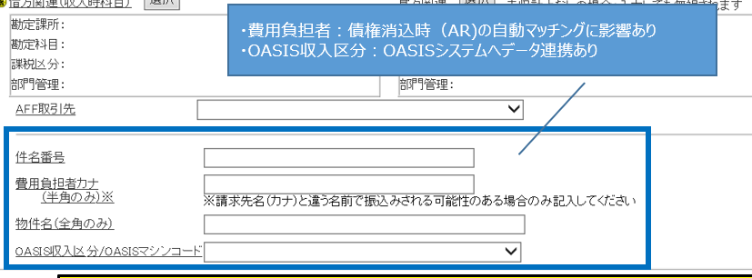
更新(伝票) | 11/20提出(★追加) ※優先度高 |  | 2 | 請求金額報告(未収計上あり) 請求金額報告(未収計上なし) 大量データ_請求金額報告(未収計上あり) 大量データ_請求金額報告(未収計上なし) | ヘッダ | 通常伝票の場合： 1）申請時の伝票保存 2）申請時の伝票提出 3）入金予定情報の子画面の保存ボタン押下 4）承認の訂正時の伝票保存 大量データの場合：UL時 | 相関チェック | 請求日 入金予定日 | エラー | 請求日と入金予定日の相関チェック | 請求日の年月日 ≦ 収入予定日入金予定日の年月日の場合、 →チェックOK 上記以外の場合 →チェックNG | 請求日 ⇒ ヘッダ．請求日（未収計上日）(SKYB) 入金予定日 ⇒ 入金予定情報．入金予定日(システム固定：APIの説明ページ参照) |  | ①APP＆WEB画面から、請求書払い伝票の保存・提出時に、伝票上の”チェックする項目（K列）"を取得し、左記の通りチェックする ③申請者編集、承認者が訂正の時にも同様のチェックを行う |  | 選択された取引先に対する、指定された入金予定日の請求金額報告の報告可能日を過ぎました。確認してください。 請求日は入金予定日より以前の年月日を入力してください。 |  |  | Ver20 | 2024-07-31 |  |  |  | 不要
更新(伝票) |  |  | 3 | 請求金額報告(未収計上あり) 請求金額報告(未収計上なし) 大量データ_請求金額報告(未収計上あり) 大量データ_請求金額報告(未収計上なし) | ヘッダ | 通常伝票の場合： 1）申請時の伝票保存 2）申請時の伝票提出 3）入金予定情報の子画面の保存ボタン押下 4）承認の訂正時の伝票保存 大量データの場合：UL時 | 相関チェック | 入金予定日 業務日付 | エラー | 入金予定日と業務日付の相関チェック | 1.業務日付＞支払日-5ＴＧ営業日の場合 → チェックNG 2.業務日付＝支払日-5ＴＧ営業日の場合 2-1.システム時間が"12:00以前"の場合 → チェックOK 2-2.システム時間が"12:00以降"の場合 → チェックNG 3.業務日付＜支払日-5ＴＧ営業日の場合 → チェックOK | 収入予定日 ⇒ 入金予定情報．入金予定日(システム固定：APIの説明ページ参照) 入金予定日 ⇒ 入金予定情報．入金予定日(システム固定：APIの説明ページ参照) 金融機関営業日／非金融機関営業日 ⇒ W列参照 ＴＧ営業日 ⇒ W列参照 | 収入予定日をもとに支払日を算出 ・収入予定日が金融機関営業日の場合 支払日＝収入予定日 ・収入予定日が非金融機関営業日の場合 支払日＝収入予定日－1金融機関営業日 1.業務日付＞支払日-5ＴＧ営業日の場合 → チェックNG 2.業務日付＝支払日-5ＴＧ営業日の場合 2-1.システム時間が"12:00以前"の場合 → チェックOK 2-2.システム時間が"12:00以降"の場合 → チェックNG 3.業務日付＜支払日-5ＴＧ営業日の場合 → チェックOK | ①APP＆WEB画面から、請求書払い伝票の保存・提出時に、伝票上の”チェックする項目（K列）"を取得し、左記の通りチェックする ③申請者編集、承認者が訂正の時にも同様のチェックを行う 以下の条件でデータベースを検索して金融機関営業日回分を取得する。 【取得項目】 日程マスタ．金融機関営業日回分(DA_KINEIGCNT) 【テーブル名】 日程マスタ(NITTEI) 【条件】 日程マスタ．処理日付(DA_YMD)＝入金予定日 1. 取得した金融機関営業日回分が"0"以外の場合 → 判定対象の年月日は「金融機関営業日」。 2. 取得した金融機関営業日回分が"0"の場合 → 判定対象の年月日は「非金融機関営業日」。 以下の条件でデータベースを検索してＴＧ営業日を取得する。 ※－〇ＴＧ営業日の考え方は「日程マスタSample」シート参照 【取得項目】 日程マスタ．本社営業日回分(DA_HOEIGYOCNT) 【テーブル名】 日程マスタ(NITTEI) 【条件】 日程マスタ．処理日付(DA_YMD)＝支払日 | 業務日付=システム日付の前提で認識齟齬無いか | 選択された取引先に対する、指定された入金予定日の請求金額報告の報告可能日を過ぎました。確認してください。 |  |  | Ver20 | 2024-07-31 |  |  |  | 不要
更新(伝票) |  |  | 4 | 収入予定報告(未収計上あり) 請求金額報告(未収計上あり) 大量データ_収入予定報告(未収計上あり) 大量データ_請求金額報告(未収計上あり) 大量データ_収納代行委託(未収計上あり) | 明細 | 明細保存ボタン押下時 大量データの場合 ：データチェックボタン押下時 | 相関チェック | [借方] 勘定科目 勘定課所 [貸方] 勘定科目 勘定課所 | エラー | 勘定科目、勘定課所 組み合わせチェック | 明細単位に借方、貸方双方のチェックを実施 勘定科目に紐付く費用区分(★)が15の場合 ★コードマスタ(SHINEZ.MNZCDMST)を検索して費用区分に紐付く営業費区分を取得 勘定課所に紐付く営業費区分 に01が含まれている場合はOK 勘定課所に紐付く営業費区分 に01が含まれていない場合はNG 勘定科目に紐付く費用区分(★)が16の場合 勘定課所に紐付く営業費区分 に02が含まれている場合はOK 勘定課所に紐付く営業費区分 に02が含まれていない場合はNG 勘定科目に紐付く費用区分(★)が17の場合 勘定課所に紐付く営業費区分 に03が含まれている場合はOK 勘定課所に紐付く営業費区分 に03が含まれていない場合はNG 勘定科目に紐付く費用区分(★)が21の場合 勘定課所に紐付く営業費区分 に02が含まれている場合はOK 勘定課所に紐付く営業費区分 に02が含まれていない場合はNG 勘定科目に紐付く費用区分(★)が22の場合 勘定課所に紐付く営業費区分 に02が含まれている場合はOK 勘定課所に紐付く営業費区分 に02が含まれていない場合はNG 勘定科目に紐付く費用区分(★)が33の場合 勘定課所に紐付く営業費区分 に04が含まれている場合はOK 勘定課所に紐付く営業費区分 に04が含まれていない場合はNG 上記以外 チェックOK | 費用区分 ⇒ W列参照 勘定科目 ⇒ 明細【借方】．勘定科目(DR_KNJYKMK) 明細【貸方】．勘定科目(CR_KNJYKMK) 勘定課所 ⇒ 明細【借方】．勘定課所(DR_KNJYKSH) 明細【貸方】．勘定課所(CR_KNJYKSH) 営業費区分 ⇒ ★課所に紐づく営業費区分の抽出ロジック確認 勘定科目関連マスタの抽出条件は 基準日 ⇒ ヘッダ．基準日(システム固定：APIの説明ページ参照) |  | ①カスタマイズテーブルに相関チェック情報を登録する ②APP＆WEB画面から、請求書払い伝票の保存・提出時に、左記の通りチェックする ③申請者編集、承認者が訂正の時にも同様のチェックを行う 以下の条件でデータベースを検索して費用区分を取得する。 【取得項目】 勘定科目関連マスタ.諸給与細分化コード(KA_SYOKYUYOCD)(＝費用区分) 【参照テーブル】 勘定科目関連マスタ(KANJOKM) 【抽出条件】 勘定科目関連マスタ.レベル(KA_LEVEL)＝'3' AND 勘定科目関連マスタ.勘定科目コード(KA_KNJYKMCD)＝'勘定科目コード' AND 勘定科目関連マスタ.使用開始年月日(KA_STRYMD)≦基準日 AND 勘定科目関連マスタ.使用終了年月日(KA_ENDYMD)≧基準日 勘定科目関連マスタ.使用開始日(USE_START_DATE)≦基準日 AND 勘定科目関連マスタ.使用終了日(USE_END_DATE)≧基準日 | カスタマイズテーブルに下記を保持の前提 勘定科目 費用区分 営業日区分 勘定課所 カスタマイズテーブルに保持するテーブルのカラムに費用区分と営業費区分が含まれているか？ 前提条件： ぞれぞれのカスタマイズテーブルに、レコード数が１万以下を想定する。 大量データがあり得そうの場合、レスポンスを考慮して、実装方法が変わるので、 工数が増える 実現方法： ①カスタマイズテーブルに、 勘定科目と費用区分との紐付け関係、 費用区分と営業費区分との紐付け関係、 勘定課所と営業費区分との紐付け関係 を保存する。 ※これらテーブルへのマスタデータの更新処理について、本見積工数の対象外です。 画面より手動登録；Excelアップロード；または中間IF経由で自動的に同期する ②APP＆WEB画面から、 収入伝票の保存・提出時に、①を検索して、整合性をチェックする。 | 明細番号XXXの借方勘定科目はこの勘定課所に認められた勘定科目ではありません。 ★XXX：明細番号 明細番号XXXの貸方勘定科目はこの勘定課所に認められた勘定科目ではありません。 ★XXX：明細番号 | 支払ー収入ー振替共通仕様No.004 |  | なし |  | 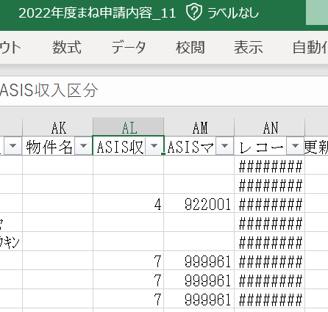 |  |  | ー
更新(伝票) |  |  | 5 | 収入予定報告(未収計上なし) 請求金額報告(未収計上なし) 大量データ_収入予定報告(未収計上なし) 大量データ_請求金額報告(未収計上なし) 大量データ_収納代行委託(未収計上なし) | 明細 | 明細保存ボタン押下時 大量データの場合 ：データチェックボタン押下時 | 相関チェック | [収入時科目] 勘定科目 勘定課所 | エラー | 勘定科目、勘定課所 組み合わせチェック | 明細単位に実施 勘定科目に紐付く費用区分(★)が15の場合 ★コードマスタ(SHINEZ.MNZCDMST)を検索して費用区分に紐付く営業費区分を取得 勘定課所に紐付く営業費区分 に01が含まれている場合はOK 勘定課所に紐付く営業費区分 に01が含まれていない場合はNG 勘定科目に紐付く費用区分(★)が16の場合 勘定課所に紐付く営業費区分 に02が含まれている場合はOK 勘定課所に紐付く営業費区分 に02が含まれていない場合はNG 勘定科目に紐付く費用区分(★)が17の場合 勘定課所に紐付く営業費区分 に03が含まれている場合はOK 勘定課所に紐付く営業費区分 に03が含まれていない場合はNG 勘定科目に紐付く費用区分(★)が21の場合 勘定課所に紐付く営業費区分 に02が含まれている場合はOK 勘定課所に紐付く営業費区分 に02が含まれていない場合はNG 勘定科目に紐付く費用区分(★)が22の場合 勘定課所に紐付く営業費区分 に02が含まれている場合はOK 勘定課所に紐付く営業費区分 に02が含まれていない場合はNG 勘定科目に紐付く費用区分(★)が33の場合 勘定課所に紐付く営業費区分 に04が含まれている場合はOK 勘定課所に紐付く営業費区分 に04が含まれていない場合はNG 上記以外 チェックOK | 費用区分 ⇒ W列参照 [収入時科目]勘定科目 ⇒ 明細．[収入時科目]勘定科目(PAL_KNJYKMK) [収入時科目]勘定課所 ⇒ 明細．[収入時科目]勘定課所(PAL_KNJYKSH) 営業費区分 ⇒ ★課所に紐づく営業費区分の抽出ロジック確認 勘定科目関連マスタの抽出条件は 基準日 ⇒ ヘッダ．基準日(システム固定：APIの説明ページ参照) |  | ①カスタマイズテーブルに相関チェック情報を登録する ②APP＆WEB画面から、請求書払い伝票の保存・提出時に、左記の通りチェックする ③申請者編集、承認者が訂正の時にも同様のチェックを行う 以下の条件でデータベースを検索して費用区分を取得する。 【取得項目】 勘定科目関連マスタ.諸給与細分化コード(KA_SYOKYUYOCD)(＝費用区分) 【参照テーブル】 勘定科目関連マスタ(KANJOKM) 【抽出条件】 勘定科目関連マスタ.レベル(KA_LEVEL)＝'3' AND 勘定科目関連マスタ.勘定科目コード(KA_KNJYKMCD)＝'勘定科目コード' AND 勘定科目関連マスタ.使用開始年月日(KA_STRYMD)≦基準日 AND 勘定科目関連マスタ.使用終了年月日(KA_ENDYMD)≧基準日 勘定科目関連マスタ.使用開始日(USE_START_DATE)≦基準日 AND 勘定科目関連マスタ.使用終了日(USE_END_DATE)≧基準日 | カスタマイズテーブルに下記を保持の前提 勘定科目 費用区分 営業日区分 勘定課所 カスタマイズテーブルに保持するテーブルのカラムに費用区分と営業費区分が含まれているか？ 前提条件： ぞれぞれのカスタマイズテーブルに、レコード数が１万以下を想定する。 大量データがあり得そうの場合、レスポンスを考慮して、実装方法が変わるので、 工数が増える 実現方法： ①カスタマイズテーブルに、 勘定科目と費用区分との紐付け関係、 費用区分と営業費区分との紐付け関係、 勘定課所と営業費区分との紐付け関係 を保存する。 ※これらテーブルへのマスタデータの更新処理について、本見積工数の対象外です。 画面より手動登録；Excelアップロード；または中間IF経由で自動的に同期する ②APP＆WEB画面から、 収入伝票の保存・提出時に、①を検索して、整合性をチェックする。 | 明細番号XXXの借方勘定科目はこの勘定課所に認められた勘定科目ではありません。 ★XXX：明細番号 | 支払ー収入ー振替共通仕様No.004 |  | なし |  |  |  |  | ー
更新(伝票) |  |  | 6 | 収入予定報告(未収計上あり) 収入予定報告(未収計上なし) 請求金額報告(未収計上あり) 請求金額報告(未収計上なし) 大量データ_収入予定報告(未収計上あり) 大量データ_収入予定報告(未収計上なし) 大量データ_請求金額報告(未収計上あり) 大量データ_請求金額報告(未収計上なし) 大量データ_収納代行委託(未収計上あり) 大量データ_収納代行委託(未収計上なし) | 明細 ヘッダ | 通常伝票の場合： 1）申請時の伝票保存 2）申請時の伝票提出 4）承認の訂正時の伝票保存 大量データの場合：UL時 |  | 請求月 業務日付 | エラー | 請求月分のチェック | 1. 月初≦業務日付≦第３営業日昼12:00の場合 1.1 請求月分＜業務日付の月分－１の場合 →チェックNG① 1.2 請求月分＞業務日付の月分＋１ →チェックNG② 1.3 上記以外 →チェックOK 2．第３営業日昼12:00＜業務日付≦末日 2.1 請求月分＜業務日付の月分－１の場合 →チェックNG③ 2.2 請求月分＝業務日付の月分－１ →チェックNG④ 2.3 請求月分＞業務日付の月分＋１ →チェックNG⑤ 2.4 上記以外 →チェックOK | 請求月分 ⇒ ヘッダ．請求日（未収計上日）(SKYB) の年月 業務日付 ⇒ システム日付 営業日 ⇒ W列参照 月初、末日の時間の考え方 例）2024/06/20の場合 月初：2024/06/01 00:00:00 月末：2024/06/30 23:59:59 |  | ①APP＆WEB画面から、請求書払い伝票の保存・提出時に、伝票上の”チェックする項目（K列）"を取得し、左記の通りチェックする ③申請者編集、承認者が訂正の時にも同様のチェックを行う 以下の条件でデータベースを検索してＴＧ営業日を取得する。 ※－〇ＴＧ営業日の考え方は「日程マスタSample」シート参照 【取得項目】 日程マスタ．本社営業日回分(DA_HOEIGYOCNT) 【テーブル名】 日程マスタ(NITTEI) 【条件】 日程マスタ．処理日付(DA_YMD)＝業務日付 |  | NG① この請求月分は報告可能日をすぎています。（請求月分が本月から2ヶ月以上前です） NG② この請求月分はまだ報告可能ではありません。（請求月分が本月から2ヶ月以上後です） NG③ この請求月分は報告可能日をすぎています。（請求月分が本月から2ヶ月以上前です） NG④ この請求月分は報告可能日をすぎています。（３営業日12:00を越えたためＡＲカレンダーがクローズされました） NG⑤ この請求月分はまだ報告可能ではありません。（請求月分が本月から2ヶ月以上後です） |  |  | Ver20 | 2024-07-31 |  | Box\0032_預託物_29_東京ガス\設計書\01_まね～ず\01.オンライン\13.収入予定報告\収入予定報告 外部設計書.doc より 明細画面と明細訂正画面にあったが、訂正は会計Cの修正時とのことで新業務では訂正はしない*為、チェック要件にも組み込んでいない。 *承認フロー確認時に訂正作業はしない旨確認済み |  | 不要
更新(伝票) |  |  | 7 | 収入予定報告(未収計上あり) 大量データ_収入予定報告(未収計上あり) 大量データ_収納代行委託(未収計上あり) | 明細 | 通常伝票の場合： 1）明細の保存 2）承認の訂正時の明細保存 大量データの場合：UL時 | 相関チェック | OASIS収入区分・OASISマシンコード [貸方] 勘定科目 | エラー | 勘定科目とOASIS収入区分/OASISマシンコードチェック | 貸方勘定科目コード ＝ N(現行：42201)かつ ・OASIS収入区分・OASISマシンコードが選択されている場合 → チェックOK ・OASIS収入区分・OASISマシンコードが選択されてない場合 → チェックNG① 貸方勘定科目コード ≠ N(現行：42201) かつ ・OASIS収入区分・OASISマシンコードが選択されている場合 → チェックNG② ・OASIS収入区分・OASISマシンコードが選択されてない場合 → チェックOK | 貸方勘定科目コード ⇒ 明細【貸方】．勘定科目(CR_KNJYKMK) OASIS収入区分・OASISマシンコード ⇒ 明細．OASIS収支区分/OASISマシンコード(OASISSHNYKBN) | 未収計上あり かつ 貸方勘定科目コード ＝ 42201かつ ・OASIS収入区分・OASISマシンコードが選択されている場合 → チェックOK ・OASIS収入区分・OASISマシンコードが選択されてない場合 → チェックNG 未収計上なし または 未収計上あり かつ 貸方勘定科目コード ≠ 42201 かつ ・OASIS収入区分・OASISマシンコードが選択されている場合 → チェックNG ・OASIS収入区分・OASISマシンコードが選択されてない場合 → チェックOK | ①APP＆WEB画面から、請求書払い伝票の保存・提出時に、伝票上の”チェックする項目（K列）"を取得し、左記の通りチェックする ③申請者編集、承認者が訂正の時にも同様のチェックを行う 以下の条件でデータベースを検索してOASISチェック用の貸方勘定科目コードを取得する。 【取得項目】 識別キー(IdentifyKey) ”OASISチェック用の貸方勘定科目コード” 【テーブル名】 コードマスタ(MNZCDMST) 【条件】 コード種別(CdCls) ＝ '52' | OASISではなく、ASISでは？？？ 収入区分：3,4,5,7など マシンコード：9始まりの6桁数字 参考：2022年度まね申請内容_1.xlsx (パス)Box\レベルBまで\旧構成\03_収入・預金\2000_要件定義 | ①明細Noxx：OASIS収入区分・マシンコードを選択してください。 ②明細Noxx：OASIS収入区分・マシンコードは選択できません。 ※個別ダイアログ、明細保存の場合は明細No出力は不要 |  | チェック対象とする勘定科目コードNについてはカスタマイズテーブル(コードマスタ)管理とし、規定変更にも対応できるよう汎用性を持たせたい | Ver20 | 2024-07-31 |  |  |  | 要
変更なし |  |  | 8 | 02 収入予定報告-収納代行会社委託(未収計上なし) 収入予定報告(未収計上なし) | 明細 | 明細保存ボタン押下時 | 相関チェック | OASIS収入区分・OASISマシンコード | エラー | OASIS収入区分/OASISマシンコードチェック | ・OASIS収入区分・OASISマシンコードが選択されている場合 → チェックNG① ・OASIS収入区分・OASISマシンコードが選択されてない場合 → チェックOK |  | 未収計上あり かつ 貸方勘定科目コード ＝ 42201かつ ・OASIS収入区分・OASISマシンコードが選択されている場合 → チェックOK ・OASIS収入区分・OASISマシンコードが選択されてない場合 → チェックNG 未収計上なし または 未収計上あり かつ 貸方勘定科目コード ≠ 42201 かつ ・OASIS収入区分・OASISマシンコードが選択されている場合 → チェックNG ・OASIS収入区分・OASISマシンコードが選択されてない場合 → チェックOK | ①APP＆WEB画面から、請求書払い伝票の保存・提出時に、伝票上の”チェックする項目（K列）"を取得し、左記の通りチェックする ③申請者編集、承認者が訂正の時にも同様のチェックを行う | OASISではなく、ASISでは？？？ 収入区分：3,4,5,7など マシンコード：9始まりの6桁数字 参考：2022年度まね申請内容_1.xlsx (パス)Box\レベルBまで\旧構成\03_収入・預金\2000_要件定義 | ①OASIS収入区分・マシンコードは選択できません。（MNZ066) |  |  | なし |  |  |  |  | ー
更新(伝票) | 10/8提出更新 ※メッセージ変更 |  | 9 | 収入予定報告(未収計上あり) 請求金額報告(未収計上あり) 大量データ_収入予定報告(未収計上あり) 大量データ_請求金額報告(未収計上あり) 大量データ_収納代行委託(未収計上あり) | 明細 | 通常伝票の場合： 1）明細の保存 2）承認の訂正時の明細保存 3）申請時の伝票保存 4）申請時の伝票提出 5）承認の訂正時の伝票保存 大量データの場合：UL時 | 相関チェック | AFF取引先 顧客コード [借方] 勘定科目 [貸方] 勘定科目 | エラー | AFF取引先チェック | 1.1 顧客コードが関係会社でない かつ 借方または貸方の勘定科目が関係会社科目 かつ AFF取引先が入力されていない場合 →チェックNG① 1.2 借方の勘定科目および貸方の勘定科目両方が関係会社科目でない かつ AFF取引先が入力されている場合 →チェックNG② 1.3 上記２条件以外の場合 →チェックOK | 顧客コード ⇒ ヘッダ．請求先(システム固定：APIの説明ページ参照) 顧客コードが関係会社かの判断(W列参照) ⇒ 関係会社区分＝1(子会社)or2(関係会社) 勘定科目コード ⇒ 明細【借方】．勘定科目コード(DR_KNJYKMK) 明細【貸方】．勘定科目コード(CR_KNJYKMK) 勘定科目が関係会社科目の判断(W列参照) ⇒ 関係会社科目サイン＝Y AFF取引先 ⇒ 明細．AFF取引先(AFFTRHKSK) 勘定科目関連マスタの抽出条件は 基準日 ⇒ ヘッダ．基準日(システム固定：APIの説明ページ参照) |  | ①カスタマイズテーブルに、科目ごとに関係会社科目でないかを登録する。 ②APP＆WEB画面から、収入明細保存＆伝票の保存・提出時に、カスタマイズテーブルを検索して、整合性をチェック行う ③申請者編集、承認者が訂正の時にも同様のチェックを行う 以下の条件でデータベースを検索して関係会社コードを取得する。 【取得項目】 取引先関連マスタ.関係会社区分(AFFILIATED_COMPANY_CLASS) 【参照テーブル】 取引先関連マスタ(TORIKHN) 【抽出条件】 取引先関連マスタ.取引先コード(得意先コード)(KUNNR)＝'顧客コード' AND 取引先関連マスタ.開始年月日(TZ_STRYMD)≦基準日 AND 取引先関連マスタ.終了年月日(TZ_ENDYMD)≧基準日 取引先関連マスタ.共通ブロック(XBLCK)＝'X'以外 以下の条件でデータベースを検索して関係会社科目サインを取得する。 【取得項目】 勘定科目関連マスタ.関係会社科目サイン(RELATION_COMPANY_SIGN) 【参照テーブル】 勘定科目関連マスタ(GNS.KANJOKM) 【抽出条件】 勘定科目関連マスタ.勘定科目コード(KA_KNJYKMCD)＝'勘定科目コード' AND 勘定科目関連マスタ.G/L勘定(SAKNR)＝'勘定科目コード' AND 勘定科目関連マスタ.使用開始年月日(KA_STRYMD)≦基準日 AND 勘定科目関連マスタ.使用終了年月日(KA_ENDYMD)≧基準日 勘定科目関連マスタ.使用開始日(USE_START_DATE)≦基準日 AND 勘定科目関連マスタ.使用終了日(USE_END_DATE)≧基準日 |  | ①関係会社科目が入力されており、かつ顧客コードが関係会社でない場合、AFF取引先は必須入力です。 ②借方科目・貸方科目が両方とも関係会社科目ではない場合、AFF取引先は入力できません。 ①明細Noxx：関係会社科目が入力されており、かつ請求先が関係会社でない場合、AFF取引先は必須入力です。 ②明細Noxx：借方科目・貸方科目が両方とも関係会社科目ではない場合、AFF取引先は入力できません。 ※個別ダイアログ、明細保存の場合は明細No出力は不要 | 支払ー収入ー振替共通仕様No.001 |  | Ver20 | 2024-07-31 |  |  |  | 要
更新(伝票) | 10/8提出更新 ※メッセージ変更 |  | 10 | 収入予定報告(未収計上なし) 請求金額報告(未収計上なし) 大量データ_収入予定報告(未収計上なし) 大量データ_請求金額報告(未収計上なし) 大量データ_収納代行委託(未収計上なし) | 明細 | 通常伝票の場合： 1）明細の保存 2）承認の訂正時の明細保存 3）申請時の伝票保存 4）申請時の伝票提出 5）承認の訂正時の伝票保存 大量データの場合：UL時 | 相関チェック | AFF取引先 顧客コード [収入時科目] 勘定科目 | エラー | AFF取引先チェック | 1.1 顧客コードが関係会社でない かつ 収入時科目の勘定科目が関係会社科目 かつ AFF取引先が入力されていない場合 →チェックNG① 1.2 収入時科目の勘定科目が関係会社科目でない かつ AFF取引先が入力されている場合 →チェックNG② 1.3 上記２条件以外の場合 →チェックOK | 顧客コード ⇒ ヘッダ．請求先(システム固定：APIの説明ページ参照) 顧客コードが関係会社かの判断(W列参照) ⇒ 関係会社区分＝1(子会社)or2(関係会社) [収入時科目]勘定科目 ⇒ 明細．勘定科目(PAL_KNJYKMK) 勘定科目が関係会社科目の判断(W列参照) ⇒ 関係会社科目サイン＝Y AFF取引先 ⇒ 明細．AFF取引先(AFFTRHKSK) 勘定科目関連マスタの抽出条件は 基準日 ⇒ ヘッダ．基準日(システム固定：APIの説明ページ参照) |  | ①カスタマイズテーブルに、科目ごとに関係会社科目でないかを登録する。 ②APP＆WEB画面から、収入明細保存＆伝票の保存・提出時に、カスタマイズテーブルを検索して、整合性をチェック行う ③申請者編集、承認者が訂正の時にも同様のチェックを行う 以下の条件でデータベースを検索して関係会社コードを取得する。 【取得項目】 取引先関連マスタ.関係会社区分(AFFILIATED_COMPANY_CLASS) 【参照テーブル】 取引先関連マスタ(TORIKHN) 【抽出条件】 取引先関連マスタ.取引先コード(得意先コード)(KUNNR)＝'顧客コード' AND 取引先関連マスタ.開始年月日(TZ_STRYMD)≦基準日 AND 取引先関連マスタ.終了年月日(TZ_ENDYMD)≧基準日 取引先関連マスタ.共通ブロック(XBLCK)＝'X'以外 以下の条件でデータベースを検索して関係会社科目サインを取得する。 【取得項目】 勘定科目関連マスタ.関係会社科目サイン(RELATION_COMPANY_SIGN) 【参照テーブル】 勘定科目関連マスタ(GNS.KANJOKM) 【抽出条件】 勘定科目関連マスタ.勘定科目コード(KA_KNJYKMCD)＝'勘定科目コード' AND 勘定科目関連マスタ.G/L勘定(SAKNR)＝'勘定科目コード' AND 勘定科目関連マスタ.使用開始年月日(KA_STRYMD)≦基準日 AND 勘定科目関連マスタ.使用終了年月日(KA_ENDYMD)≧基準日 勘定科目関連マスタ.使用開始日(USE_START_DATE)≦基準日 AND 勘定科目関連マスタ.使用終了日(USE_END_DATE)≧基準日 |  | ①関係会社科目が入力されており、かつ顧客コードが関係会社でない場合、AFF取引先は必須入力です。 ②借方科目・貸方科目が両方とも勘定科目が関係会社科目ではない場合、AFF取引先は入力できません。 ①明細Noxx：関係会社科目が入力されており、かつ請求先が関係会社でない場合、AFF取引先は必須入力です。 ②明細Noxx：勘定科目が関係会社科目ではない場合、AFF取引先は入力できません。 ※個別ダイアログ、明細保存の場合は明細No出力は不要 | 支払ー収入ー振替共通仕様No.001 |  | Ver20 | 2024-07-31 |  |  |  | 要
変更なし |  |  | 11 | 合算入金連絡報告 名義変更連絡報告 その他連絡報告 | ヘッダ | 通常伝票の場合： 1）申請時の伝票保存 2）申請時の伝票提出 4）承認の訂正時の伝票保存 | 相関チェック | 入金予定日 業務日付 | エラー | 入金予定日 過去日付チェック | 1. 入金予定日が過去日ではない(入金予定日≧業務日付) 場合 → チェックOK 2. 入金予定日が過去日(入金予定日＜業務日付)の場合 → チェックNG | 入金予定日 ⇒ 合算．入金予定日(NYKNYTB) 名義．入金予定日(NYKNYTB) その他．入金予定日(NYKNYTB) |  | ①APP＆WEB画面から、収入明細保存＆伝票の保存・提出時に、伝票上の”チェックする項目（K列）"を取得し、左記チェックを行う ②申請者編集、承認者が訂正の時にも同様のチェックを行う |  | 入金予定日には本日以降の年月日を入力してください。 |  |  | Ver20 | 2024-07-31 |  | Box\0032_預託物_29_東京ガス\設計書\01_まね～ず\01.オンライン\17.入金連絡報告\入金連絡報告 外部設計書.docより追加 |  | 不要
変更なし |  |  | 12 | 合算入金連絡報告 名義変更連絡報告 その他連絡報告 | ヘッダ | 通常伝票の場合： 1）申請時の伝票保存 2）申請時の伝票提出 4）承認の訂正時の伝票保存？ | 相関チェック | 入金予定日 金融機関営業日チェック | エラー | 入金予定日 金融機関営業日チェック ※7 | 1. 入金予定日の日程情報が取得できる場合 1.1. 入金予定日が金融機関営業日の場合 → チェックOK 1.2. 入金予定日が非金融機関営業日の場合 → チェックNG_1 2. 入金予定日の日程情報が取得できない場合 → チェックNG_2 | 入金予定日 ⇒ 合算．入金予定日(NYKNYTB) 名義．入金予定日(NYKNYTB) その他．入金予定日(NYKNYTB) | 以下の条件でデータベースを検索して金融機関営業日回分を取得する。 【取得項目】 日程マスタ.金融機関営業日回分(DA_KINEIGCNT) 【参照テーブル】 日程マスタ(NITTEI) 【抽出条件】 日程マスタ.処理日付(DA_YMD) ＝ 判定対象の年月日(yyyyMMdd形式)入金予定日 1. 取得した金融機関営業日回分が"0"以外の場合 → 判定対象の年月日は「金融機関営業日」。 2. 取得した金融機関営業日回分が"0"の場合 → 判定対象の年月日は「非金融機関営業日」。 | ①APP＆WEB画面から、収入明細保存＆伝票の保存・提出時に、伝票上の”チェックする項目（K列）"を取得し、左記チェックを行う ②申請者編集、承認者が訂正の時にも同様のチェックを行う |  | 【チェックNG_1】 入金予定日には金融機関営業日を入力してください。 【チェックNG_2】 入金予定日の日程情報が存在しません。確認してください。 |  |  | Ver20 | 2024-07-31 |  | Box\0032_預託物_29_東京ガス\設計書\01_まね～ず\01.オンライン\17.入金連絡報告\入金連絡報告 外部設計書.docより追加 |  | 不要
変更なし |  |  | 13 | 合算入金連絡報告 名義変更連絡報告 その他連絡報告 | ヘッダ | 通常伝票の場合： 1）申請時の伝票保存 2）申請時の伝票提出 4）承認の訂正時の伝票保存？ | 業務チェック | 合算入金予定額 入金予定額 | エラー | 入金予定額 0円チェック | 1.合算入金予定額および入金予定額が1円以上の場合 → チェックOK 2. 合算入金予定額および入金予定額が0円以下の場合 → チェックNG | 合算入金予定額 ⇒ 合算．合算入金予定額(GSNNYKNYTGK) 名義．入金予定額(NYKNYTGK) その他．入金予定額(NYKNYTGK) |  | ①APP＆WEB画面から、収入明細保存＆伝票の保存・提出時に、伝票上の”チェックする項目（K列）"を取得し、左記チェックを行う ②申請者編集、承認者が訂正の時にも同様のチェックを行う |  | 入金予定額には1円以上を入力してください。 |  | 製品バージョンアップ要確認 | Ver20 | 2024-07-31 |  | Box\0032_預託物_29_東京ガス\設計書\01_まね～ず\01.オンライン\17.入金連絡報告\入金連絡報告 外部設計書.docより追加 汎用WFはヘッダの金額0円申請が行える想定の為、業務チェックとして追加 | 機能改善依頼 | 不要
変更なし |  |  | 14 | 合算入金連絡報告 | 明細 | 提出ボタン押下 | 業務チェック | システム名 |  | システム名重複チェック | 1.システム名で選択された名称の重複が無い場合 →チェックOK 2.システム名で選択された名称が重複している場合 →チェックNG |  |  | ①APP＆WEB画面から、収入明細保存＆伝票の保存・提出時に、伝票上の”チェックする項目（K列）"を取得し、左記チェックを行う ②申請者編集、承認者が訂正の時にも同様のチェックを行う |  | システム名が重複して登録されています。確認してください。 |  |  | なし |  |  | まね～ずでは明細でなくラジオボタンで複数システム名を選択し、いずれか1件以上が選択されていない場合NGとなる仕様。Spendiaで実現する場合は明細として追加する想定の為、システム名の重複を制御する為に追加。 ※ただし、合算入金連絡については複数件の入力をしたい、という要望も頂いているため、現行まね～ずの仕様に沿うか、システム名重複して複数件の申請を許可するかは要確認。→複数件の申請を行っているとのことでチェック削除 |  | ー
変更なし |  |  | 15 | その他連絡報告 | ヘッダ | 保存ボタン、提出ボタン押下 入金予定情報の子画面の保存ボタン押下 | 相関チェック | 入金予定日 業務日付 | エラー | 入金予定日 過去日付チェック | 1. 入金予定日が入力されている場合 1.1. 入金予定日が過去日ではない(入金予定日≧業務日付) 場合 → チェックOK 1.2. 入金予定日が過去日(入金予定日＜業務日付)の場合 → チェックNG 2. 入金予定日が未入力の場合 → チェックOK | 入金予定日 ⇒ その他．入金予定日(NYKNYTB) |  | ①APP＆WEB画面から、収入明細保存＆伝票の保存・提出時に、伝票上の”チェックする項目（K列）"を取得し、左記チェックを行う ②申請者編集、承認者が訂正の時にも同様のチェックを行う |  | 入金予定日には本日以降の年月日を入力してください。(MNZ034) |  | No11に統合したた為削除 | なし |  |  | Box\0032_預託物_29_東京ガス\設計書\01_まね～ず\01.オンライン\17.入金連絡報告\入金連絡報告 外部設計書.docより追加 |  | ー
変更なし |  |  | 16 | その他連絡報告 | ヘッダ | 保存ボタン、提出ボタン押下 入金予定情報の子画面の保存ボタン押下 | 相関チェック | 入金予定日 金融機関営業日チェック | エラー | 入金予定日 金融機関営業日チェック ※7 | 1. 入金予定日が入力されている場合 1.1. 入金予定日の日程情報が取得できる場合 1.1.1. 入金予定日が金融機関営業日の場合 → チェックOK 1.1.2. 入金予定日が非金融機関営業日の場合 → チェックNG_1 1.2. 入金予定日の日程情報が取得できない場合 → チェックNG_2 2. 入金予定日が未入力の場合 → チェックOK | 入金予定日 ⇒ その他．入金予定日(NYKNYTB) | 以下の条件でデータベースを検索して金融機関営業日回分を取得する。 【取得項目】 日程マスタ.金融機関営業日回分(DA_KINEIGCNT) 【参照テーブル】 日程マスタ(NITTEI) 【抽出条件】 日程マスタ.処理日付(DA_YMD) ＝ 判定対象の年月日(yyyyMMdd形式) 1. 取得した金融機関営業日回分が"0"以外の場合 → 判定対象の年月日は「金融機関営業日」。 2. 取得した金融機関営業日回分が"0"の場合 → 判定対象の年月日は「非金融機関営業日」。 | ①現行チェック仕様（支払）請求書・納付書シートにて日程テーブルが定義済であることが前提 ②APP＆WEB画面から、収入明細保存＆伝票の保存・提出時に、カスタマイズテーブルを検索して、整合性をチェック行う ③申請者編集、承認者が訂正の時にも同様のチェックを行う |  | 【チェックNG_1】 入金予定日には金融機関営業日を入力してください。(MNZ034) 【チェックNG_2】 入金予定日の日程情報が存在しません。確認してください。 (MNZ016) |  | No12に統合したため削除 | なし |  |  | Box\0032_預託物_29_東京ガス\設計書\01_まね～ず\01.オンライン\17.入金連絡報告\入金連絡報告 外部設計書.docより追加 |  | ー
変更なし |  |  | 17 | その他連絡報告 | 明細 | 通常伝票の場合： 1）明細の保存 2）承認の訂正時の明細保存 | 相関チェック | システム名 システム関連番号 金額 | エラー | システム名、システム関連番号と金額のチェック | 明細行ごとにチェックする 1.システム名の入力がある場合 1-1.システム関連番号の入力がある場合 1-1-1.金額欄が入力されている →チェックOK 1-1-2.金額欄が入力されていない →チェックNG① 1-2.システム関連番号の入力が無い場合 →チェックNG② | 明細．システム名(SHSTMM) 明細．システム関連番号(SHSTMKNRNBNG) 明細．金額(KNGK) |  | ①APP＆WEB画面から、収入明細保存＆伝票の保存・提出時に、伝票上の”チェックする項目（K列）"を取得し、左記チェックを行う ②申請者編集、承認者が訂正の時にも同様のチェックを行う |  | ①システム名、システム関連番号を入力しているため、金額欄は必須で入力してください。 ②システム名を入力しているため、システム関連番号は必須で入力してください。 |  |  | Ver20 | 2024-07-31 |  | お客様に「その他連絡報告」におけるシステム名、システム関連番号、備考の用途を確認。(システム名、システム関連番号なしの場合には備考に何か入力しなさい、ということ?) |  | 不要
更新(以外) | 仕様詳細化&メッセージ追加 |  | 18 | 収入予定報告(未収計上あり) 請求金額報告(未収計上あり) 大量データ_収入予定報告(未収計上あり) 大量データ_請求金額報告(未収計上あり) 大量データ_収納代行委託(未収計上あり) | 明細 | 通常伝票の場合： 1）明細の保存 2）承認の訂正時の明細保存 大量データの場合：UL時 | 業務チェック | [借方] 勘定科目 | エラー | 統制勘定チェック | 勘定タイプの統制勘定タイプ(K、D)が 未収計上ありの場合、未収計上なしの場合それぞれにおいて、欄外表※3のとおりであること | 勘定科目コード ⇒ 明細【借方】．勘定科目コード(DR_KNJYKMK) 明細【貸方】．勘定科目コード(CR_KNJYKMK) ★Y列の【抽出条件】 基準日 ⇒ システムデフォルト．基準日 |  | ①勘定科目テーブルが定義済であることが前提 ②APP＆WEB画面から、収入明細保存＆伝票の保存・提出時に、カスタマイズテーブルを検索して、整合性をチェック行う ③申請者編集、承認者が訂正の時にも同様のチェックを行う 以下の条件でデータベースを検索して勘定タイプの統制勘定を取得する。 【取得項目】 勘定科目関連マスタ.勘定タイプの統制勘定(MITKZ) 【参照テーブル】 勘定科目関連マスタ(KANJOKM) 【抽出条件】 勘定科目関連マスタ.レベル(KA_LEVEL)＝'3' AND 勘定科目関連マスタ.勘定科目コード(KA_KNJYKMCD)＝'勘定科目コード' AND 勘定科目関連マスタ.G/L勘定(SAKNR)＝'勘定科目コード' AND 勘定科目関連マスタ.使用開始年月日(KA_STRYMD)≦業務日付 AND 勘定科目関連マスタ.使用終了年月日(KA_ENDYMD)≧業務日付 勘定科目関連マスタ.使用開始日(USE_START_DATE)≦基準日 AND 勘定科目関連マスタ.使用終了日(USE_END_DATE)≧基準日 |  | 明細Noxx：未収計上ありの場合、借方/貸方いずれかの勘定科目には統制勘定を設定してください。 ※個別ダイアログ、明細保存の場合は明細No出力は不要 |  | 3369 2.未収計上ありの場合に入力される借方BS科目は統制勘定。未収計上なしの場合は貸借ともに非統制勘定となるはずですので、S/4チームと連携してください（チェック仕様）。 | Ver20 | 2024-07-31 |  | 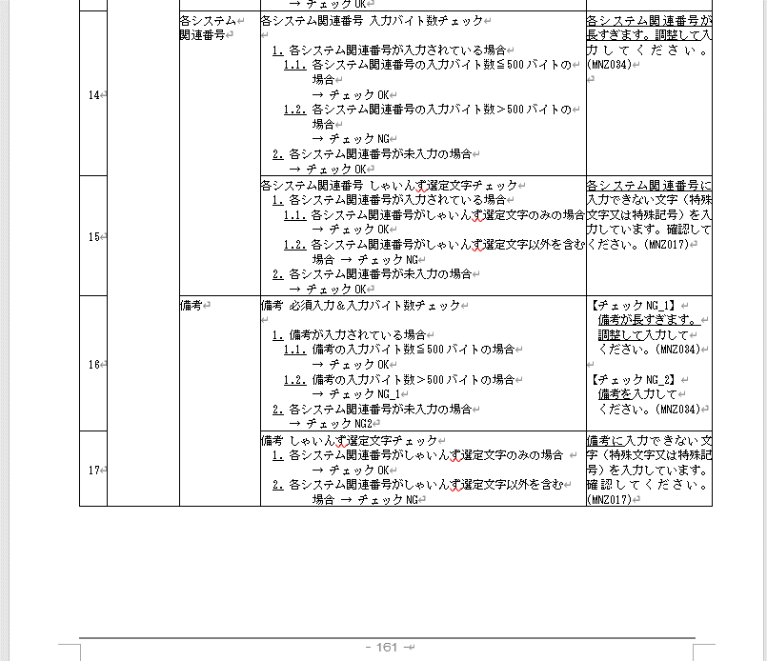 |  | 要
更新(伝票) |  |  | 19 | 収入予定報告(未収計上なし) 請求金額報告(未収計上なし) 大量データ_収入予定報告(未収計上なし) 大量データ_請求金額報告(未収計上なし) 大量データ_収納代行委託(未収計上なし) | 明細 | 通常伝票の場合： 3）勘定科目選択後の確定時 大量データの場合：UL時 | 業務チェック | [収入時科目] 勘定科目 | エラー | 統制勘定チェック | 勘定タイプの統制勘定タイプ(K、D)が 未収計上ありの場合、未収計上なしの場合それぞれにおいて、欄外表※3のとおりであること | [収入時科目]勘定科目 ⇒ 明細．[収入時科目]勘定科目(PAL_KNJYKMK) ★W列の【抽出条件】 基準日 ⇒ システムデフォルト．基準日 |  | ①勘定科目テーブルが定義済であることが前提 ②APP＆WEB画面から、収入明細保存＆伝票の保存・提出時に、カスタマイズテーブルを検索して、整合性をチェック行う ③申請者編集、承認者が訂正の時にも同様のチェックを行う 以下の条件でデータベースを検索して勘定タイプの統制勘定を取得する。 【取得項目】 勘定科目関連マスタ.勘定タイプの統制勘定(MITKZ) 【参照テーブル】 勘定科目関連マスタ(KANJOKM) 【抽出条件】 勘定科目関連マスタ.レベル(KA_LEVEL)＝'3' AND 勘定科目関連マスタ.勘定科目コード(KA_KNJYKMCD)＝'勘定科目コード' AND 勘定科目関連マスタ.G/L勘定(SAKNR)＝'勘定科目コード' AND 勘定科目関連マスタ.使用開始年月日(KA_STRYMD)≦業務日付 AND 勘定科目関連マスタ.使用終了年月日(KA_ENDYMD)≧業務日付 勘定科目関連マスタ.使用開始日(USE_START_DATE)≦基準日 AND 勘定科目関連マスタ.使用終了日(USE_END_DATE)≧基準日 |  | 明細Noxx：統制勘定を使用することはできません。勘定科目が正しいか見直しをしてください ※個別ダイアログ、明細保存の場合は明細No出力は不要 |  |  | Ver20 | 2024-07-31 |  |  |  | 要
更新(以外) | 10/8提出更新 ※メッセージ変更 | 変更 | 20 | 収入予定報告(未収計上あり) 収入予定報告(未収計上なし) 請求金額報告(未収計上あり) 請求金額報告(未収計上なし) 大量データ_収入予定報告(未収計上あり) 大量データ_収入予定報告(未収計上なし) 大量データ_請求金額報告(未収計上あり) 大量データ_請求金額報告(未収計上なし) 大量データ_収納代行委託(未収計上あり) 大量データ_収納代行委託(未収計上なし) | 明細 | 通常伝票の場合： 1）申請時の伝票保存 2）申請時の伝票提出 3）請求先選択確定時 大量データの場合：UL時 | 業務チェック | 請求先 | エラー 警告 | 得意先コードチェック | ※欄外※1参照 ①コードマスタ定義の複数対応 コードマスタ.コード種別="10"で定義された複数レコードの、どれか1つの顧客コードと一致する場合 ②相殺フラグ空欄（null値）もNとする仕様修正 BPマスタの相殺サインが「Nもしくは空欄の場合」 ※欄外※1確認お願いします。 | ■BPマスタ 顧客コード ⇒ 取引先コード(得意先コード)(KUNNR) ※開始/終了年月日ではなく、共通ブロック(XBLCK)で判断 取引先名 ⇒ 名称(NAME_ORG1) AP支払条件CD ⇒ 支払条件(FI仕入先/支払処理)(ZTERM_SUPP) 相殺可否 ⇒ 相殺対象サイン(OFFSET_SIGN) 請求額のお知らせ（速報または確報）⇒ 請求額のお知らせ速報サイン(BILL_AMOUNT_SIGN_BREAK) 請求額のお知らせ確報サイン(BILL_AMOUNT_SIGN_CONFIRM) 仮想口座要否Ｎ（空欄？）⇒欄外※１の※４の条件。 取引先関連マスタ．仮想口座番号(FI得意先)(VIRTACCTNR) 想定している入金口座 ⇒ 条件分岐には使用しない。 申請日付 ⇒ ヘッダ．基準日(システム固定：APIの説明ページ参照) |  | 【請求金額報告、収入予定報告】 欄外表１の「現行まね～ずの顧客コード入力時のチェックロジック」の枠に記載されているNo.1、4、5のチェックを実施する。 次に、欄外表１の「BPマスタの相殺可否と入金口座の関係」の表は、下記のロジックを実施する。 【請求金額報告】 ・相殺対象サイン(OFFSET_SIGN)＝'Y' ⇒チェックOK ・相殺対象サイン(OFFSET_SIGN)<>'Y' AND ・（請求額のお知らせ速報サイン(BILL_AMOUNT_SIGN_BREAK)＝'Y' OR 請求額のお知らせ確報サイン(BILL_AMOUNT_SIGN_CONFIRM)＝'Y'） ⇒チェック警告① ・仮想口座番号(FI得意先)＝N or nullの場合 ⇒チェックNG⑥ ・仮想口座番号(FI得意先)＝Y null以外 の場合 ⇒チェックOK ・上記以外 ⇒チェックNG⑦ 【収入予定報告】 ・相殺対象サイン(OFFSET_SIGN)＝'Y' AND ・（請求額のお知らせ速報サイン(BILL_AMOUNT_SIGN_BREAK)＝'Y' OR 請求額のお知らせ確報サイン(BILL_AMOUNT_SIGN_CONFIRM)＝'Y'） ⇒チェックNG⑧ ・上記以外 ⇒チェックNG⑨ ・相殺対象サイン(OFFSET_SIGN)<>'Y' AND ・（請求額のお知らせ速報サイン(BILL_AMOUNT_SIGN_BREAK)＝'Y' OR 請求額のお知らせ確報サイン(BILL_AMOUNT_SIGN_CONFIRM)＝'Y'） ⇒チェック警告② ・仮想口座番号(FI得意先)＝N or nullの場合 ⇒チェックNG⑩ ・仮想口座番号(FI得意先)＝Y null以外 の場合 ⇒チェックOK ・上記以外 ・仮想口座番号(FI得意先)＝N or nullの場合 ⇒チェックNG⑪ ・仮想口座番号(FI得意先)＝Y null以外 の場合 ⇒チェックOK 以下の条件でデータベースを検索して仮想口座番号(FI得意先)を取得する。 【取得項目】 取引先関連マスタ.仮想口座番号(FI得意先)(VIRTACCTNR) 【参照テーブル】 取引先関連マスタ(TORIKHN) 【抽出条件】 取引先関連マスタ.取引先コード(得意先コード)(KUNNR)＝'顧客コード' AND 取引先関連マスタ.共通ブロック(XBLCK)＝'X'以外 |  | ※欄外※1参照 No.1 請求先コード（取引先コード）が存在しません。確認してください。 No.4 入力された請求先（取引先）は請求金額報告可能な請求先（取引先）ではありません。＜支払条件エラー＞ 確認してください。 No.5 入力された請求先（取引先）は請求金額報告可能な請求先（取引先）ではありません。＜請求額のお知らせ・相殺対象エラー＞ 確認してください。 |  |  | Ver21 |  |  |  |  | 不要
更新(伝票) | 10/8提出更新 ※メッセージ変更 |  | 21 | 収入予定報告(未収計上なし) 請求金額報告(未収計上なし) 大量データ_収入予定報告(未収計上なし) 大量データ_請求金額報告(未収計上なし) 大量データ_収納代行委託(未収計上なし) | 明細 | 通常伝票の場合： 1）勘定科目選択後の確定時 2）承認の訂正時の勘定科目選択後の確定時 大量データの場合：UL時 | 業務チェック | [収入時科目] 勘定科目 | 警告 | 勘定科目警告チェック | 申請者が入力をした時、「当申請を行うと（仮）流動負債/（仮）流動負債の仕訳がG会計帳簿に記帳されます。入力した科目は収入時に計上されます。当申請を行うとAR－その他雑流動負債/その他雑流動負債の仕訳がGL会計帳簿に記帳されます。入力した科目は収入時に計上されます。」がポップアップで表示される。申請者はその内容を確認しOKボタンを押下した後、次の入力に進むことが出来る。 | [収入時科目]勘定科目 ⇒ 明細．[収入時科目]勘定科目(PAL_KNJYKMK) |  | ①APP＆WEB画面から、収入明細保存＆伝票の保存・提出時に、伝票上の”チェックする項目（K列）"を取得し、左記チェックを行う ②申請者編集、承認者が訂正の時にも同様のチェックを行う |  | 「当申請を行うと（仮）流動負債/（仮）流動負債の仕訳がG会計帳簿に記帳されます。入力した科目は収入時に計上されます。」 明細Noxx：当申請を行うと「AR－その他雑流動負債/その他雑流動負債」の仕訳がGL会計帳簿に記帳されます。入力した科目は収入時に計上されます。 ※個別ダイアログ、明細保存の場合は明細No出力は不要 |  | 目視チェック分 標準機能で実現可能か。 | Ver20 | 2024-07-31 |  |  |  | 要
更新(伝票) | 11/20提出(★追加) ※優先度高 |  | 22 | 収入予定報告(未収計上なし) 請求金額報告(未収計上なし) 大量データ_収入予定報告(未収計上なし) 大量データ_請求金額報告(未収計上なし) 大量データ_収納代行委託(未収計上なし) | 明細 | 通常伝票の場合： 1）勘定科目選択後の確定時 2）承認の訂正時の勘定科目選択後の確定時 大量データの場合：UL時 | 業務チェック | 収入時科目_勘定科目 | 警告 | 勘定科目チェック | 未収計上なし、かつ借方関連（収入時科目）に４～９ではじまる勘定科目の場合、未収計上しなくてよいかのメッセージを出す。 ※勘定科目の新体系に伴い、メッセージを出す対象の科目が変更になる。対象となる科目の抽出条件は要確認。No21に類似か? 収入時科目.勘定科目=収益もしくは費用の科目の場合 ⇒警告メッセージの表示 ※対象科目が収益、または費用であるかどうかは、カスタムテーブルの勘定科目関連マスタに属性情報を持たせる。 勘定科目の一桁目が4,5,6,7,8,9の場合 →警告を表示 上記以外の場合 →何もしない | [収入時科目]勘定科目 ⇒ 明細．[収入時科目]勘定科目(PAL_KNJYKMK) 収益もしくは費用の科目の場合(W列参照) ⇒ G/L勘定タイプ=R：収益、E：費用 勘定科目関連マスタの抽出条件は 基準日 ⇒ ヘッダ．基準日(システム固定：APIの説明ページ参照) |  | ①APP＆WEB画面から、収入明細保存＆伝票の保存・提出時に、伝票上の”チェックする項目（K列）"を取得し、左記チェックを行う ②申請者編集、承認者が訂正の時にも同様のチェックを行う 以下の条件でデータベースを検索してG/L勘定タイプを取得する。 【取得項目】 勘定科目関連マスタ.G/L勘定タイプ(GLACCOUNT_TYPE) 【参照テーブル】 勘定科目関連マスタ(KANJOKM) 【抽出条件】 勘定科目関連マスタ.勘定科目コード(KA_KNJYKMCD)＝'勘定科目コード' AND 勘定科目関連マスタ.G/L勘定(SAKNR)＝'勘定科目コード' AND 勘定科目関連マスタ.使用開始年月日(KA_STRYMD)≦基準日 AND 勘定科目関連マスタ.使用終了年月日(KA_ENDYMD)≧基準日 勘定科目関連マスタ.使用開始日(USE_START_DATE)≦基準日 AND 勘定科目関連マスタ.使用終了日(USE_END_DATE)≧基準日 |  | 明細Noxx：未収計上を行う科目が選択されています。未収計上ありのメニューの利用を検討してください。このまま申請される場合はOKを押して入力を進めて下さい。 ※個別ダイアログ、明細保存の場合は明細No出力は不要 |  | 目視チェック分 | Ver20 | 2024-07-31 |  |  |  | 要
更新(伝票) |  |  | 24 | 収入予定報告(未収計上あり) 収入予定報告(未収計上なし) 請求金額報告(未収計上あり) 請求金額報告(未収計上なし) 大量データ_収入予定報告(未収計上あり) 大量データ_収入予定報告(未収計上なし) 大量データ_請求金額報告(未収計上あり) 大量データ_請求金額報告(未収計上なし) 大量データ_収納代行委託(未収計上あり) 大量データ_収納代行委託(未収計上なし) | 明細 | 通常伝票の場合： 1）明細の保存 2）承認の訂正時の明細保存 大量データの場合：UL時 | 相関チェック | 数量 | エラー | 数量要不要チェック | 入力チェック 費目の「金額入力モード」にかかわらず、下記のチェックを実施する。 費目が「金額入力モード：総金額」の場合、下記のチェックを実施する。 ※費目が「金額入力モード：数量*単価」の場合は、数量は必須項目のためチェック不要 1.勘定科目コードの数量要不要サイン※が'1'の場合数量単位に値が入っている場合 1.1.数量が未入力の場合。 → チェックNG_1。 1.1.数量が入力済みの場合。 → チェックOK。 2.勘定科目コードの数量要不要サイン※が'1'以外の場合数量単位に値が入っていない場合 2.1.数量が未入力の場合。 → チェックOK。 2.1.数量が入力済みの場合。 → チェックNG_2。 | ・未収計上あり 明細．[借方]勘定科目(DR_KNJYKMK) 明細．[貸方]勘定科目(CR_KNJYKMK) ・未収計上なし 明細．[収入時科目]勘定科目(PAL_KNJYKMK) 数量要不要サイン ⇒ 数量単位(W列参照) ・「金額入力モード：総金額」 の費目の場合 数量 ⇒ 明細．数量(SRY) ・「金額入力モード：数量*単価」の費目の場合 数量 ⇒ 明細．数量(システム固定：APIの説明ページ参照) 申請日付 ⇒ 提出日(システム固定：APIの説明ページ参照) 勘定科目関連マスタの抽出条件は 基準日 ⇒ ヘッダ．基準日(システム固定：APIの説明ページ参照) | 支払ー収入ー振替共通仕様No.002 勘定科目マスタ用カスタムテーブルを検索し、数量要不要サイン を確認し、数量単位に値が入っているかどうかを確認し、OKかNGか判定する。 ※データベースから以下の条件で数量要不要サインを取得。 【テーブル名】 勘定科目関連マスタ(KANJOKM) 【取得項目】 数量要不要サイン(KA_SURYOSIN) ⇒ 数量単位(UNIT_OF_QUANTITY) ※数量単位に値がある場合・・・数量要 ※数量単位に値がない場合・・・数量不要 【抽出条件】 勘定科目関連マスタ.勘定科目コード(KA_KNJYKMCD)＝'勘定科目コード' AND 勘定科目関連マスタ.G/L勘定(SAKNR)＝'勘定科目コード' AND 勘定科目関連マスタ.使用開始年月日(KA_STRYMD)≦申請日付 基準日 AND 勘定科目関連マスタ.使用終了年月日(KA_ENDYMD)≧申請日付 基準日 勘定科目関連マスタ.使用開始日(USE_START_DATE)≦基準日 AND 勘定科目関連マスタ.使用終了日(USE_END_DATE)≧基準日 | 支払ー収入ー振替共通仕様No.002 ①カスタマイズテーブルに、勘定科目ごとに数量要不要の区分を登録する。 ⇒単位欄に値がある勘定科目を"数量要"として判定する。 ①APP＆WEB画面から、収入明細保存＆伝票の保存・提出時に、勘定科目マスタ用カスタムテーブルを検索し、数量要不要サイン を確認し、OKかNGか判定する。 ③申請者編集、承認者が訂正の時にも同様のチェックを行う ※ 勘定科目マスタ用カスタムテーブルを利用 勘定科目マスタIFはSAP⇒Spendiaの流れの時に、 勘定科目マスタと勘定科目用カスタムテーブルに連携する 疑問：03 電賃精算報告がこのチェックが不要なのはなぜ（勘定科目、事業、勘定課所は電賃で不要なのか） S/4に確認：勘定科目マスタに要不要サインがあるかどうかS/4に確認したい |  | チェックNG_1 ・未収計上あり ・借方の場合 明細Noxx：数量要の借方勘定科目なので、数量を入力して下さい。 ・貸方の場合 上記メッセージの「借方」を「貸方」に置き換え。 ・未収計上なし 明細Noxx：数量要の勘定科目なので、数量を入力して下さい。 チェックNG_2 ・未収計上あり ・借方の場合 明細Noxx：数量不要の借方勘定科目なので、数量を入力しないで下さい。 ・貸方の場合 上記メッセージの「借方」を「貸方」に置き換え。 ・未収計上なし 明細Noxx：数量不要の勘定科目なので、数量を入力しないで下さい。 ※個別ダイアログ、明細保存の場合は明細No出力は不要 | 支払ー収入ー振替共通仕様No.002 | 共通チェックで該当がなかったため追加 | Ver20 | 2024-07-31 |  |  |  | 要
更新(伝票) |  |  | 25 | 収入予定報告(未収計上あり) 収入予定報告(未収計上なし) 請求金額報告(未収計上あり) 請求金額報告(未収計上なし) 大量データ_収入予定報告(未収計上あり) 大量データ_収入予定報告(未収計上なし) 大量データ_請求金額報告(未収計上あり) 大量データ_請求金額報告(未収計上なし) 大量データ_収納代行委託(未収計上あり) 大量データ_収納代行委託(未収計上なし) | 明細 | 通常伝票の場合： 1）明細の保存 2）承認の訂正時の明細保存 大量データの場合：UL時 | 相関チェック | 勘定科目 | エラー | 課所要不要チェック | 2. 勘定科目の課所要不要サイン ※ ＝'Y'の場合 2.1. 勘定課所が'00000000'(共通)(N)以外の場合 → チェックOK 2.2. 勘定課所が'00000000'(共通)(N)の場合 → チェックNG_1 3. 勘定科目の課所要不要サイン ※ ＝'Y'以外の場合 3.1. 勘定課所が'00000000'(共通)(N)以外の場合 → チェックNG_2 3.2. 勘定課所が'00000000'(共通)(N)の場合 → チェックOK | ・未収計上あり 明細．[借方]勘定科目(DR_KNJYKMK) 明細．[貸方]勘定科目(CR_KNJYKMK) 明細．[借方]勘定課所(DR_KNJYKSH) 明細．[貸方]勘定課所(CR_KNJYKSH) ・未収計上なし 明細．[収入時科目]勘定科目(PAL_KNJYKMK) 明細．[収入時科目]勘定課所(PAL_KNJYKSH) 課所要不要サイン ⇒ W列参照 申請日付 ⇒ 提出日(システム固定：APIの説明ページ参照) 勘定科目関連マスタの抽出条件は 基準日 ⇒ ヘッダ．基準日(システム固定：APIの説明ページ参照) | 支払ー収入ー振替共通仕様No.004 勘定科目マスタ用カスタムテーブルを検索し、課所要不要サインを確認し、OKかNGか判定する。 ※データベースから以下の条件で課所要不要サインを取得。 【テーブル名】 勘定科目関連マスタ(KANJOKM) 【取得項目】 課所要不要サイン(SECITON_SIGN) 【抽出条件】 勘定科目関連マスタ.勘定科目コード(KA_KNJYKMCD)＝'勘定科目コード' AND 勘定科目関連マスタ.G/L勘定(SAKNR)＝'勘定科目コード' AND 勘定科目関連マスタ.使用開始年月日(KA_STRYMD)≦申請日付 基準日 AND 勘定科目関連マスタ.使用終了年月日(KA_ENDYMD)≧申請日付 基準日 勘定科目関連マスタ.使用開始日(USE_START_DATE)≦基準日 AND 勘定科目関連マスタ.使用終了日(USE_END_DATE)≧基準日 | 支払ー収入ー振替共通仕様No.004 ①カスタマイズテーブルに、勘定科目ごとに課所要不要サインの区分を登録する ②APP＆WEB画面から、収入明細保存＆伝票の保存・提出時に、勘定科目マスタ用カスタムテーブルを検索し、課所要不要サインを確認し、OKかNGか判定する。 ③申請者編集、承認者が訂正の時にも同様のチェックを行う ※ 勘定科目マスタ用カスタムテーブルを利用 勘定科目マスタIFはSAP⇒Spendiaの流れの時に、 勘定科目マスタと勘定科目用カスタムテーブルに連携する 以下の条件でデータベースを検索して勘定課所の共通コードを取得する。 【取得項目】 識別キー(IdentifyKey) ”勘定課所共通コード” 【テーブル名】 コードマスタ(MNZCDMST) 【条件】 コード種別(CdCls) ＝ '48' |  | ・未収計上あり ※未収計上なしの場合、下記メッセージの借方、貸方の文言を削除 <借方の場合> 【チェックNG_1】 明細Noxx：借方勘定科目は課所要の勘定科目なので、 00000000 共通(N)以外を選択して下さい。 【チェックNG_2】 明細Noxx：借方勘定科目は課所不要の勘定科目なので、 00000000 共通(N)を選択して下さい。 <貸方の場合> 【チェックNG_1】 明細Noxx：貸方勘定科目は課所要の勘定科目なので、 00000000 共通(N)以外を選択して下さい。 【チェックNG_2】 明細Noxx：貸方勘定科目は課所不要の勘定科目なので、 00000000 共通(N)を選択して下さい。 ※”課所不要の勘定科目(N)”は、カスタムテーブルコードマスタに保持し、メッセージ内容を変えられるようにしておく ※個別ダイアログ、明細保存の場合は明細No出力は不要 | 支払ー収入ー振替共通仕様No.003 | 共通チェックで該当がなかったため追加 | Ver20 | 2024-07-31 |  |  |  | 要
更新(以外) | 仕様詳細化&メッセージ修正 |  | 26 | 収入予定報告(未収計上あり) 収入予定報告(未収計上なし) 請求金額報告(未収計上あり) 請求金額報告(未収計上なし) 大量データ_収入予定報告(未収計上あり) 大量データ_収入予定報告(未収計上なし) 大量データ_請求金額報告(未収計上あり) 大量データ_請求金額報告(未収計上なし) 大量データ_収納代行委託(未収計上あり) 大量データ_収納代行委託(未収計上なし) | 明細 | 通常伝票の場合： 1）明細の保存 2）承認の訂正時の明細保存 大量データの場合：UL時 | 相関チェック | 勘定科目 | エラー | 勘定科目×事業×勘定課所チェック | 画面.勘定科目、画面.事業、画面.勘定課所の値から 勘定科目×事業×勘定課所マスタを検索し、 エラーは1, 警告は2、許容は3の結果を判定する。 チェック区分については、区分１(勘定科目×事業×勘定課所)を優先でチェックを行い判定する 区分1に該当が無ければチェック区分２(科目×事業)・３(課所×事業)の順でチェックをかけ、このどちらか一方でエラーとなっていれば起票できない。 | ・未収計上あり 画面.勘定科目 ⇒ 明細【借方】．勘定科目コード(DR_KNJYKMK) 明細【貸方】．勘定科目コード(CR_KNJYKMK) 画面.事業 ⇒ 明細【借方】．事業コード(DR_JGY) 明細【貸方】．事業コード(CR_JGY) 画面.勘定課所 ⇒ 明細【借方】．勘定課所コード(DR_KNJYKSH) 明細【貸方】．勘定課所コード(CR_KNJYKSH) ・未収計上なし 画面.勘定科目 ⇒ 明細．[収入時科目]勘定科目(PAL_KNJYKMK) 画面.事業 ⇒ 明細．[収入時科目]事業(PAL_JGY) 画面.勘定課所 ⇒ 明細．[収入時科目]勘定課所(PAL_KNJYKSH) ★T列の【抽出条件】 基準日 ⇒ システムデフォルト．基準日 ■補足説明 【チェック区分】 区分1を優先 区分1でNG、アラートがいずれの結果も当てはまらなかった場合は、区分2のチェック 区分2でNG、アラートがなかったら区分3のチェック |  | 支払ー収入ー振替共通仕様No.005 ※データベースから以下の条件でチェック結果を取得。 【テーブル名】 事業×勘定課所×勘定科目マスタ(JIGYOKASYOKANJO) 【取得項目】 チェック結果(CHECK_RESULT) ①チェック区分１(勘定科目×事業×勘定課所)の確認 【条件】 チェック区分(CHECK_SESSION) ＝ '1' AND 勘定コード(ACCOUNT_CODE) ＝ '勘定科目コード' AND 利益センタ(PROFIT_CENTER) ＝ '勘定課所コード' AND セグメント(SEGMENT) ＝ '事業コード' AND 有効開始日(USE_START_DATE) ≦ 基準日 ≦ 有効終了日(USE_END_DATE) ※ステータス＝無効は除く 上記チェックで×もしくは△がない場合は、②をチェックする。 上記チェックで×、△、●のいずれも該当しない場合は、②をチェックする。 ②チェック区分２(科目×事業) 【条件】 チェック区分(CHECK_SESSION) ＝ '2' AND 勘定コード(ACCOUNT_CODE) ＝ '勘定科目コード' AND セグメント(SEGMENT) ＝ '事業コード' AND 有効開始日(USE_START_DATE) ≦ 基準日 ≦ 有効終了日(USE_END_DATE) ※ステータス＝無効は除く 上記チェックで×もしくは△がない場合は、③をチェックする。 上記チェックで×もしくは△がない場合（●または該当なし）は、③をチェックする。 ※大量データで△の場合は③をチェックする。 ③チェック区分３(課所×事業) 【条件】 チェック区分(CHECK_SESSION) ＝ '3' AND 利益センタ(PROFIT_CENTER) ＝ '勘定課所コード' AND セグメント(SEGMENT) ＝ '事業コード' AND 有効開始日(USE_START_DATE) ≦ 基準日 ≦ 有効終了日(USE_END_DATE) ※ステータス＝無効は除く |  | ・未収計上あり 下記メッセージの勘定科目、事業、勘定課所の前に、 借方／貸方の文字を追加する。 例）勘定科目⇒借方勘定科目 ・未収計上なし 新メッセージ：※チェック区分ごとにメッセージを表示 区分1判定時のエラー 明細Noxx：勘定科目と事業と勘定課所の組み合わせが不正です。 区分1判定時の警告 明細Noxx：勘定科目と事業と勘定課所の組み合わせが誤っている可能性があります。再度確認してください。このまま登録する場合は処理を継続してください。 区分2判定時のエラー 明細Noxx：勘定科目と事業の組み合わせが不正です。 区分2判定時の警告 明細Noxx：勘定科目と事業の組み合わせが誤っている可能性があります。再度確認してください。このまま登録する場合は処理を継続してください。 区分3判定時のエラー 明細Noxx：勘定課所と事業の組み合わせが不正です。 区分3判定時の警告 明細Noxx：勘定課所と事業の組み合わせが誤っている可能性があります。再度確認してください。このまま登録する場合は処理を継続してください。 ※個別ダイアログ、明細保存の場合は明細No出力は不要 | 支払ー収入ー振替共通仕様No.005 | 共通チェックで該当がなかったため追加 | Ver20 | 2024-07-31 |  |  |  | 要
変更なし | 10/8提出更新 ※チェックを外す |  | 27 | 合算入金連絡報告 名義変更連絡報告 その他連絡報告 | ヘッダ | 通常伝票の場合： 1）申請時の伝票保存 2）申請時の伝票提出 | 相関チェック | 添付ファイル | エラー | 添付ファイルチェック | 添付ファイルチェック 1.全ての添付ファイルに対して以下の2種類の条件に 該当するかどうか判定を行い、該当件数をそれぞれ集計。 (条件に該当する＝不正な入力) 1.1.ファイル名チェック → ファイル名に半角英数字、'-'、'_'以外が 含まれている 1.2.拡張子チェック → 拡張子が添付可能ファイル拡張子(表外 ※1 ※2参 照)以外 2.上記1の集計結果から添付ファイルチェック結果を判定。 2.1.ファイル名チェック集計結果が0件 かつ 拡張子チェック集計結果が0件の場合 → チェックOK 2.2.ファイル名チェック集計結果が1件以上 かつ 拡張子チェック集計結果が1件以上の場合 → チェックNG_1 2.3.ファイル名チェック集計結果が1件以上 かつ 拡張子チェック集計結果が0件の場合 → チェックNG_2 2.4.ファイル名チェック集計結果が0件 かつ 拡張子チェック集計結果が1件以上の場合 → チェックNG_3 | ファイル名 ⇒ ヘッダ．添付ファイル(TNPFR) 拡張子 ⇒ ヘッダ．添付ファイル(TNPFR) 有効なファイル名の拡張子の取得方法はW列参照。 有効なファイル名の文字列の取得方法はW列参照。 ※半角英数字のチェックも実施してください。 |  | ①「添付可能ファイル拡張子」の一覧を、カスタマイズテーブルに事前登録しておく ②APP・Web画面から添付ファイルをアップロードする際に、カスタマイズテーブルを参照して、ファイル名と拡張子をチェックする 以下の条件でデータベースを検索して許容されるファイルの拡張子を取得する。 【取得項目】 識別キー(IdentifyKey) ”ファイル名の拡張子” 【テーブル名】 コードマスタ(MNZCDMST) 【条件】 コード種別(CdCls) ＝ '50' 以下の条件でデータベースを検索してファイル名の許容文字を取得する。 【取得項目】 識別キー(IdentifyKey) ”ファイル名の許容文字” 【テーブル名】 コードマスタ(MNZCDMST) 【条件】 コード種別(CdCls) ＝ '51' |  | 【チェックNG_1】 XXX以外の拡張子のファイルは添付できません。 ファイル名に半角英数字、"-"、"_"以外が含まれているファイルは添付できません。 【チェックNG_2】 ファイル名に半角英数字、"-"、"_"以外が含まれているファイルは添付できません。 【チェックNG_3】 XXX以外の拡張子のファイルは添付できません。 ★XXX：添付可能ファイル拡張子をカンマ区切りで並べた文字列 | 支払ー収入ー振替共通仕様No.009 |  | Ver20 | 2024-07-31 |  |  |  | ー
更新(以外) |  |  | 28 | 収入予定報告(未収計上あり) 収入予定報告(未収計上なし) 請求金額報告(未収計上あり) 請求金額報告(未収計上なし) 大量データ_収入予定報告(未収計上あり) 大量データ_収入予定報告(未収計上なし) 大量データ_請求金額報告(未収計上あり) 大量データ_請求金額報告(未収計上なし) 大量データ_収納代行委託(未収計上あり) 大量データ_収納代行委託(未収計上なし) | 明細 | 通常伝票の場合： 1）承認の訂正時の伝票保存 2) 承認ボタン押下時（一括承認含む） 大量データの場合：UL時 1）承認の訂正時の伝票保存 2) 承認ボタン押下時（一括承認含む） 通常伝票/大量データ 承認ステージで承認ボタンが押されるたび | 相関チェック | 請求月 業務日付 | エラー | 請求月分のチェック(訂正) | 1. 月初≦業務日付≦第4営業日の場合 1.1 請求月分＜業務日付の月分－１の場合 →チェックNG① 1.2 請求月分＝業務日付の月分＋１ →チェックNG② 1.3 請求月分＞業務日付の月分＋１ →チェックNG③ 1.4 上記以外 →チェックOK 2．第4営業日＜業務日付≦末日 2.1 請求月分＜業務日付の月分－１の場合 →チェックNG④ 2.2 請求月分＝業務日付の月分－１ →チェックNG⑤ 2.3 請求月分＝業務日付の月分＋１ →チェックNG⑥ 2.3 請求月分＞業務日付の月分＋１ →チェックNG⑦ 2.4 上記以外 →チェックOK | 請求月分 ⇒ ヘッダ．請求日（未収計上日）(SKYB) 業務日付 ⇒ システム日付 第4営業日 ⇒ W列参照 |  | ①APP＆WEB画面から、請求書払い伝票の保存・提出時に、伝票上の”チェックする項目（K列）"を取得し、左記の通りチェックする ③申請者編集、承認者が訂正の時にも同様のチェックを行う 以下の条件でデータベースを検索して営業日を取得する。 ※－〇ＴＧ営業日の考え方は「日程マスタSample」シート参照 【取得項目】 日程マスタ．本社営業日回分(DA_HOEIGYOCNT) 【テーブル名】 日程マスタ(NITTEI) 【条件】 日程マスタ．処理日付(DA_YMD)＝業務日付 |  | NG① この請求月分は報告可能日をすぎています。（請求月分が本月から2ヶ月以上前です） NG② この請求月分はまだ報告可能ではありません。 NG③ この請求月分はまだ報告可能ではありません。 NG④ この請求月分は報告可能日をすぎています。（請求月分が本月から2ヶ月以上前です） NG⑤ この請求月分は報告可能日をすぎています。（４営業日を越えたためＡＲカレンダーがクローズされました） NG⑥ この請求月分はまだ報告可能ではありません。 NG⑦ この請求月分はまだ報告可能ではありません。 |  |  | Ver20 | 2024-07-31 |  | Box\0032_預託物_29_東京ガス\設計書\01_まね～ず\01.オンライン\13.収入予定報告\収入予定報告 外部設計書.doc より 明細画面と明細訂正画面にあったが、訂正は会計Cの修正時とのことで新業務では訂正はしない*為、チェック要件にも組み込んでいない。 *承認フロー確認時に訂正作業はしない旨確認済み ⇒会計C承認時の修正対応ありとなった為 |  | 不要
変更なし |  |  | 29 | 合算入金連絡報告 名義変更連絡報告 その他連絡報告 | ヘッダ | 通常伝票の場合： 1）申請時の伝票保存 2）申請時の伝票提出 | 業務チェック | 入金予定額 | エラー | 入金予定額 合計チェック | 1.ヘッダの金額と明細行の金額の合計値が等しい場合 →チェックOK 2.ヘッダの金額と明細行の金額の合計値が等しくない場合 →チェックNG | 12 合算入金連絡報告 ヘッダの金額 ⇒ ヘッダ．合算入金予定額(GSNNYKNYTGK) 明細行の金額 ⇒ 明細．金額(KNGK) 13 名義変更連絡報告 チェック対象なし その他連絡報告 ヘッダの金額 ⇒ ヘッダ．入金予定額(NYKNYTGK) 明細行の金額 ⇒ 明細．金額(KNGK) |  | ①APP＆WEB画面から、収入明細保存＆伝票の保存・提出時に、伝票上の”チェックする項目（K列）"を取得し、左記チェックを行う ②申請者編集、承認者が訂正の時にも同様のチェックを行う |  | 明細金額の合計と申請される金額が一致しません。 |  |  | Ver20 | 2024-07-31 |  |  |  | 不要
変更なし |  |  | 30 | 収入予定報告(未収計上あり) 収入予定報告(未収計上なし) 請求金額報告(未収計上あり) 請求金額報告(未収計上なし) | ヘッダ | 保存ボタン、提出ボタン押下 | 業務チェック | 取引年月日 | エラー | 取引年月日チェック | 欄外※2参照 ※取引年月日はユーザーにて手動登録していただく |  |  |  |  | 取引年月日は請求日以降の日付を入力してください。 |  | ※取引年月日＝請求日となる為、項目を1つに統合 | なし |  |  |  |  | ー
更新(伝票) |  |  | 31 | 収入予定報告(未収計上あり) 収入予定報告(未収計上なし) 請求金額報告(未収計上あり) 請求金額報告(未収計上なし) 大量データ_収入予定報告(未収計上あり) 大量データ_収入予定報告(未収計上なし) 大量データ_請求金額報告(未収計上あり) 大量データ_請求金額報告(未収計上なし) 大量データ_収納代行委託(未収計上あり) 大量データ_収納代行委託(未収計上なし) | ヘッダ | 通常伝票の場合： 1）申請時の伝票保存 2）申請時の伝票提出 3）承認の訂正時の伝票保存 大量データの場合：UL時 | 業務チェック | 請求書発行日 | エラー | 請求書発行日チェック | 欄外※2参照 【欄外※2抜粋】 請求日に値あり、かつ請求書発行日に値ありの場合、以下のチェックを行う 1.請求発行日<請求日の場合 →チェックNG | 請求日 ⇒ ヘッダ．請求日（未収計上日）(SKYB) 請求書発行日 ⇒ ヘッダ．請求書発行日(SKYSHHKB) |  |  |  | 請求書発行日は請求日以降の日付を入力してください。 |  |  | Ver20 | 2024-07-31 |  |  |  | 不要
更新(伝票) | 10/8提出更新 ※メッセージ変更 優先度中 |  | 32 | 収入予定報告(未収計上あり) 収入予定報告(未収計上なし) 大量データ_収入予定報告(未収計上あり) 大量データ_収入予定報告(未収計上なし) 大量データ_収納代行委託(未収計上あり) 大量データ_収納代行委託(未収計上なし) | ヘッダ | 通常伝票の場合： 1）申請時の伝票保存 2）申請時の伝票提出 3）承認の訂正時の伝票保存 大量データの場合：UL時 | 業務チェック | 入金予定日 業務日付 | 警告 | 入金予定日警告チェック | 欄外※2参照 | 提出日 ⇒ システムデフォルト．提出日(システム固定：APIの説明ページ参照) 入金予定日 ⇒ 入金予定情報．入金予定日(システム固定：APIの説明ページ参照) １営 ⇒ W列参照 ※請求金額報告は取消となっている |  | 以下の条件でデータベースを検索して営業日を取得する。 ※－〇ＴＧ営業日の考え方は「日程マスタSample」シート参照 【取得項目】 日程マスタ．本社営業日回分(DA_HOEIGYOCNT) 【テーブル名】 日程マスタ(NITTEI) 【条件】 日程マスタ．処理日付(DA_YMD)＝業務日付 |  | 締切日を過ぎております。会計センターに申請番号を連絡してください。 締切日を過ぎております。会計センターに伝票番号を連絡してください。 |  |  | Ver20 | 2024-07-31 |  |  |  | 不要
更新(伝票) | 11/20提出(★追加) ※優先度高 |  | 33 | 収入予定報告(未収計上あり) 請求金額報告(未収計上あり) 大量データ_収入予定報告(未収計上あり) 大量データ_請求金額報告(未収計上あり) 大量データ_収納代行委託(未収計上あり) | 明細 | 通常伝票の場合：明細保存ボタン押下時 大量データの場合：データチェック時 | 業務チェック | 明細.金額 消費税情報．消費税区分 [借方] 金額 課税区分 [貸方] 金額 課税区分 | エラー | 金額一致チェック | 明細に登録された金額と仕訳で計上された金額の不整合が無いかをチェックする。明細に登録される金額は請求書表示用でありマイナス値(値引き)を含む為、そのチェックも考慮する。分割の場合も明細単位で分割された仕訳の金額合計との比較が出来れば良い。 *『明細.税込額』は絶対値でチェックする。 1.借方.金額 もしくは 貸方.金額がマイナス値の場合 ⇒チェックNG③ 2.上記以外の場合 2.1.|明細.金額|≠借方.金額 または |明細.金額|≠貸方.金額 ⇒チェックNG① 2.2.else if 2.2 1.借方.勘定科目が統制勘定(D)である 且つ 明細.税込額が正 ⇒チェックOK 2.2.2. 貸方.勘定科目が統制勘定(D)である 且つ 明細.税込額が負 ⇒チェックOK 2.2.3 else ⇒チェックNG② | 明細.税込額 ⇒ 明細．税込額(システム固定：APIの説明ページ参照) 借方．金額 ⇒ 明細【借方】．金額(DR_KNGK) 貸方．金額 ⇒ 明細【貸方】．金額(CR_KNGK) ※明細分割された場合、それぞれの金額の総計の一致チェックを行う 勘定科目コード ⇒ 明細【借方】．勘定科目コード(DR_KNJYKMK) 明細【貸方】．勘定科目コード(CR_KNJYKMK) ★Y列の【抽出条件】 基準日 ⇒ システムデフォルト．基準日 |  | 以下の条件でデータベースを検索して勘定タイプの統制勘定を取得する。 【取得項目】 勘定科目関連マスタ.勘定タイプの統制勘定(MITKZ) 【参照テーブル】 勘定科目関連マスタ(KANJOKM) 【抽出条件】 勘定科目関連マスタ.レベル(KA_LEVEL)＝'3' AND 勘定科目関連マスタ.勘定科目コード(KA_KNJYKMCD)＝'勘定科目コード' AND 勘定科目関連マスタ.G/L勘定(SAKNR)＝'勘定科目コード' AND 勘定科目関連マスタ.使用開始年月日(KA_STRYMD)≦業務日付 AND 勘定科目関連マスタ.使用終了年月日(KA_ENDYMD)≧業務日付 勘定科目関連マスタ.使用開始日(USE_START_DATE)≦基準日 AND 勘定科目関連マスタ.使用終了日(USE_END_DATE)≧基準日 |  | チェック① 明細Noxx：明細行Nの請求書金額と仕訳金額が一致しません。 チェック② 明細Noxx：明細行Nの請求書金額と仕訳が整合していません。請求か戻入かどちらの申請であるかを確認してください。 チェック③ 明細Noxx：仕訳の計上額はマイナス値を入力しないでください。 ※個別ダイアログ、明細保存の場合は明細No出力は不要 |  |  | Ver21 |  |  |  |  | 要
更新(伝票) | 11/20提出(★追加) ※優先度高 |  | 34 | 収入予定報告(未収計上なし) 請求金額報告(未収計上なし) 大量データ_収入予定報告(未収計上なし) 大量データ_請求金額報告(未収計上なし) 大量データ_収納代行委託(未収計上なし) | 明細 | 通常伝票の場合：明細保存ボタン押下時 大量データの場合：データチェック時 | 業務チェック | 明細.金額 消費税情報．消費税区分 [収入時科目] 金額 課税区分 | エラー | 金額一致チェック | 明細に登録された金額と仕訳で計上された金額の不整合が無いかをチェックする。明細に登録される金額は請求書表示用でありマイナス値(値引き)を含む為、そのチェックも考慮する。分割の場合も明細単位で分割された仕訳の金額合計との比較が出来れば良い。 1.収入時科目.金額 もしくは 明細.税込額がマイナス値の場合 ⇒チェックNG② 2.上記以外の場合 2.1.|明細.税込額|≠収入時科目.金額 *『明細.税込額』は絶対値でチェックする。 ⇒チェックNG① 2.2.else ⇒チェックOK | 明細．税込額 ⇒ 明細．税込額(システム固定：APIの説明ページ参照) 収入時科目．金額 ⇒ 明細．[収入時科目]金額(PAL_KNGK) ※明細分割された場合、それぞれの金額の総計の一致チェックを行う |  |  |  | ①明細Noxx：明細行Nの請求書金額と仕訳金額が一致しません。 ②明細Noxx：仕訳の計上額および請求金額にマイナス値を入力しないでください。 ※個別ダイアログ、明細保存の場合は明細No出力は不要 |  |  | Ver21 |  |  |  |  | 要
更新(伝票) |  |  | 35 | 収入予定報告(未収計上あり) 収入予定報告(未収計上なし) 大量データ_収入予定報告(未収計上あり) 大量データ_収入予定報告(未収計上なし) 大量データ_収納代行委託(未収計上あり) 大量データ_収納代行委託(未収計上なし) | ヘッダ | 通常伝票の場合： 1）申請時の伝票保存 2）申請時の伝票提出 3）入金予定情報の子画面の保存ボタン押下 4）承認の訂正時の伝票保存 大量データの場合：UL時 | 相関チェック | 請求日 入金予定日 | エラー | 請求日と入金予定日の相関チェック | 請求日の年月日 ≦ 収入予定日+T40 | 請求日の年月日 ⇒ ヘッダ．請求日（未収計上日）(SKYB) 収入予定日 ⇒ 入金予定情報．入金予定日(システム固定：APIの説明ページ参照) |  | ①APP＆WEB画面から、請求書払い伝票の保存・提出時に、伝票上の”チェックする項目（K列）"を取得し、左記の通りチェックする ③申請者編集、承認者が訂正の時にも同様のチェックを行う |  | 請求日は収入予定日より以前の年月日を入力してください。 |  |  | Ver20 | 2024-07-31 |  |  |  | 不要
追加(以外) |  |  | 36 | 収入予定報告(未収計上あり) 収入予定報告(未収計上なし) 請求金額報告(未収計上あり) 請求金額報告(未収計上なし) 大量データ_収入予定報告(未収計上あり) 大量データ_収入予定報告(未収計上なし) 大量データ_請求金額報告(未収計上あり) 大量データ_請求金額報告(未収計上なし) 大量データ_収納代行委託(未収計上あり) 大量データ_収納代行委託(未収計上なし) | ヘッダ | 通常伝票の場合： 1）明細の保存 2）承認の訂正時の明細保存 大量データの場合：UL時 | 相関チェック | 勘定科目 | エラー | 項目ステータスチェック(使用制御) | 勘定科目ごとに項目ステータス欄を確認し、「円貨、外貨、双方利用可」の判断を行う。(欄外※4) | ・未収計上あり 画面.勘定科目 ⇒ 明細【借方】．勘定科目コード(DR_KNJYKMK) 明細【貸方】．勘定科目コード(CR_KNJYKMK) ・未収計上なし 画面.勘定科目 ⇒ 明細．【収入時科目】勘定科目(PAL_KNJYKMK) 通貨コード ⇒ 明細．通貨コード（★機能開発中） ★Y列の【抽出条件】 基準日 ⇒ システムデフォルト．基準日 |  | 以下の条件でデータベースを検索して項目Statusグループを取得する。 【参照テーブル】 勘定科目関連マスタ(KANJOKM) 【取得項目】 勘定科目関連マスタ.項目Statusグループ（FSTAG） 【抽出条件】 勘定科目関連マスタ.勘定科目コード(KA_KNJYKMCD)＝'勘定科目コード' AND 勘定科目関連マスタ.G/L勘定(SAKNR)＝'勘定科目コード' AND 勘定科目関連マスタ.使用開始年月日(KA_STRYMD)≦基準日 AND 勘定科目関連マスタ.使用終了年月日(KA_ENDYMD)≧基準日 勘定科目関連マスタ.使用開始日(USE_START_DATE)≦基準日 AND 勘定科目関連マスタ.使用終了日(USE_END_DATE)≧基準日 以下の条件でデータベースを検索して項目ステータスを取得する。 【取得項目】 識別キー(IdentifyKey) ”項目ステータス” 【テーブル名】 コードマスタ(MNZCDMST) 【条件】 コード種別(CdCls) ＝ '54' ※'55'、'56'も同様 項目ステータスが「コード種別」＝'56'に存在する場合 ⇒ チェックNG① 項目ステータスが「コード種別」＝'54'に存在する場合 ⇒ チェックOK 項目ステータスが「コード種別」＝'55'に存在する場合 通貨コードが円貨の場合 ⇒ チェックOK 通貨コードが外貨の場合 ⇒ チェックNG② 上記以外の場合 ⇒ チェックNG |  | ・未収計上あり ・借方の場合 統制勘定を使用することはできません。借方勘定科目が正しいか見直しをしてください。 【チェックNG①】 明細Noxx：選択できない勘定科目が選択されています。借方勘定科目が正しいか見直しをしてください。 【チェックNG②】 明細Noxx：通貨(XXX)の場合に選択できない勘定科目が選択されています。借方勘定科目が正しいか見直しをしてください。 XXX：画面で選択された通貨 ・貸方の場合 上記メッセージの「借方」を「貸方」に置き換え。 ・未収計上なし 統制勘定を使用することはできません。勘定科目が正しいか見直しをしてください。 【チェックNG①】 明細Noxx：選択できない勘定科目が選択されています。勘定科目が正しいか見直しをしてください。 【チェックNG②】 明細Noxx：通貨(XXX)の場合に選択できない勘定科目が選択されています。勘定科目が正しいか見直しをしてください。 XXX：画面で選択された通貨 ※個別ダイアログ、明細保存の場合は明細No出力は不要 |  |  | Ver20 | 2024-07-31 |  |  |  | 要
追加(以外) |  |  | 37 | 収入予定報告(未収計上あり) 収入予定報告(未収計上なし) 請求金額報告(未収計上あり) 請求金額報告(未収計上なし) 大量データ_収入予定報告(未収計上あり) 大量データ_収入予定報告(未収計上なし) 大量データ_請求金額報告(未収計上あり) 大量データ_請求金額報告(未収計上なし) 大量データ_収納代行委託(未収計上あり) 大量データ_収納代行委託(未収計上なし) | ヘッダ | 通常伝票の場合： 1）勘定科目選択後の確定時 2）承認の訂正時の勘定科目選択後の確定時 大量データの場合：UL時 | 相関チェック | 勘定科目 | エラー | 他科目振替設定用勘定コードのチェック | 明細行ごとに以下をチェックする。 対象伝票の勘定科目について他科目振替設定用勘定コードが選択されている場合 →チェックNG | ・未収計上あり 画面.勘定科目 ⇒ 明細【借方】．勘定科目コード(DR_KNJYKMK) 明細【貸方】．勘定科目コード(CR_KNJYKMK) ・未収計上なし 画面.勘定科目 ⇒ 明細．【収入時科目】勘定科目(PAL_KNJYKMK) |  | ①APP＆WEB画面から、振替申請伝票の保存・提出時に、伝票上の”チェックする項目（L列）"を取得し左記チェックを行う ②申請者編集、承認者が訂正の時にも同様のチェックを行う 勘定科目の下1桁が数字以外に該当する場合 →チェックNG 上記以外 →チェックOK |  | ・未収計上あり ・借方の場合 明細Noxx：借方勘定科目コードに他科目振替設定用勘定コードが含まれています。他科目振替設定用勘定コードは利用できません。正しい勘定コードを設定してください。 ・貸方の場合 上記メッセージの「借方」を「貸方」に置き換え。 ・未収計上なし 明細Noxx：勘定科目コードに他科目振替設定用勘定コードが含まれています。他科目振替設定用勘定コードは利用できません。正しい勘定コードを設定してください。 ※個別ダイアログ、明細保存の場合は明細No出力は不要 |  |  | Ver20 | 2024-07-31 |  |  |  | 要
追加(以外) | 11/20提出(★追加) ※優先度高 |  | 38 | 収入予定報告(未収計上あり) 収入予定報告(未収計上なし) 請求金額報告(未収計上あり) 請求金額報告(未収計上なし) 大量データ_収入予定報告(未収計上あり) 大量データ_収入予定報告(未収計上なし) 大量データ_請求金額報告(未収計上あり) 大量データ_請求金額報告(未収計上なし) 大量データ_収納代行委託(未収計上あり) 大量データ_収納代行委託(未収計上なし) | ヘッダ | 通常伝票の場合：明細保存ボタン押下時 大量データの場合 ：データチェックボタン押下時 | 相関チェック | 勘定科目 | エラー | 勘定科目と建仮件名のチェック | 「項目Statusグループ」の上2桁が”Z2”で建仮を判断し、WBS（建仮件名）の必須チェックを行う 勘定科目が建仮科目の場合、 建仮件名が空欄でない →チェックOK 建仮件名が空欄 →チェックNG① 勘定科目が建仮科目でない場合 建仮件名が空欄でない →チェックNG② 建仮件名が空欄 →チェックOK | ・未収計上あり 勘定科目コード ⇒ 明細【借方】．勘定科目コード(DR_KNJYKMK) 明細【貸方】．勘定科目コード(CR_KNJYKMK) 建仮件名 ⇒ 明細【借方】．建仮件名(DR_KNKRKNM) 明細【貸方】．建仮件名(CR_KNKRKNM) ・未収計上なし 勘定科目コード ⇒ 明細．【収入時科目】勘定科目(PAL_KNJYKMK) 建仮件名 ⇒ 明細．【収入時科目】建仮件名(PAL_KNKRKNM) |  | 以下の条件でデータベースを検索して建仮科目を取得する。 【取得項目】 識別キー(IdentifyKey) ”建仮科目” 【テーブル名】 コードマスタ(MNZCDMST) 【条件】 コード種別(CdCls) ＝ '59' 以下の条件でデータベースを検索して項目Statusグループを取得する。 【参照テーブル】 勘定科目関連マスタ(KANJOKM) 【取得項目】 勘定科目関連マスタ.項目Statusグループ（FSTAG） 【抽出条件】 勘定科目関連マスタ.G/L勘定(SAKNR)＝'勘定科目コード' AND 勘定科目関連マスタ.使用開始日(USE_START_DATE)≦基準日 AND 勘定科目関連マスタ.使用終了日(USE_END_DATE)≧基準日 |  | NG① ・未収計上あり ・借方の場合 明細Noxx：借方勘定科目が建仮科目のため、借方建仮件名を必ず入力してください。 ・貸方の場合 上記メッセージの「借方」を「貸方」に置き換え。 ・未収計上なし 明細Noxx：勘定科目が建仮科目のため、建仮件名を必ず入力してください。 NG② ・未収計上あり ・借方の場合 明細Noxx：借方勘定科目は建仮科目ではありません。建仮件名は空欄にしてください。 ・貸方の場合 上記メッセージの「借方」を「貸方」に置き換え。 ・未収計上なし 明細Noxx：勘定科目は建仮科目ではありません。建仮件名は空欄にしてください。 ※個別ダイアログ、明細保存の場合は明細No出力は不要 |  |  | Ver21 |  |  |  |  | 要
追加(以外) |  |  | 39 | 収入予定報告(未収計上あり) 収入予定報告(未収計上なし) 請求金額報告(未収計上あり) 請求金額報告(未収計上なし) 大量データ_収入予定報告(未収計上あり) 大量データ_収入予定報告(未収計上なし) 大量データ_請求金額報告(未収計上あり) 大量データ_請求金額報告(未収計上なし) 大量データ_収納代行委託(未収計上あり) 大量データ_収納代行委託(未収計上なし) | ヘッダ | 明細保存ボタン押下時 大量データの場合 ：データチェックボタン押下時 | 業務チェック | 勘定科目 通貨 | エラー | 現預金口座の対象通貨チェック | 勘定科目に紐づく勘定通貨以外の通貨であった場合、エラーとする。 勘定科目の「勘定通貨」項目に外貨の値が入っていたら、明細で選択された通貨と一致していることを確認する。 一致していなければエラーとする。 |  |  |  |  |  |  |  | なし |  |  |  |  | ー
追加(以外) | 不要(8/7) |  | 40 | 大量データ_収納代行委託(未収計上あり) 大量データ_収納代行委託(未収計上なし) | 明細 | 大量データの場合 ：データチェックボタン押下時 | 業務チェック | 金額 明細5項目×45セットの金額(数値項目) | エラー | 費目金額と代行委託会社向け明細金額の一致 | 費目の金額＝明細nの金額の合計であること ※nは1～45項目 | 費目の金額 ⇒ 費用金額（amount） 明細ｎの金額の合計 ⇒ 明細1金額（MS1KNGK）～明細45金額（MS45KNGK）の合計 | ー | ー |  |  |  |  | Ver21 |  |  |  |  | ー
追加(以外) | 標準⇒個社アドオンになった件(#14737) |  | 41 | 収入予定報告(未収計上あり) 収入予定報告(未収計上なし) 請求金額報告(未収計上あり) 請求金額報告(未収計上なし) 大量データ_収入予定報告(未収計上あり) 大量データ_収入予定報告(未収計上なし) 大量データ_請求金額報告(未収計上あり) 大量データ_請求金額報告(未収計上なし) 大量データ_収納代行委託(未収計上あり) 大量データ_収納代行委託(未収計上なし) | 明細 | 通常伝票の場合： 1) 明細保存ボタン押下時 2）申請時の伝票保存 3）申請時の伝票提出 大量データの場合 ：データチェックボタン押下時 | 相関チェック | 請求書発行フラグ 取引期間 | エラー | 取引期間必須チェック | 請求書発行フラグON 取引期間が空白またはNullの場合 ⇒チェックNG それ以外 ⇒チェックOK | 請求書発行フラグ ⇒ 請求書発行対象フラグ（SKYSHHKFRG） 取引期間 ⇒ 取引期間（TRHKKKN） | ー | ー |  | 明細Noxx：請求書発行の場合、取引期間は必須入力です。 ※個別ダイアログ、明細保存の場合は明細No出力は不要 |  |  | Ver21 |  |  |  |  | 要
追加(以外) | 10/8提出更新 ※新規追加 ※優先度低 |  | 42 | 合算入金連絡報告 名義変更連絡報告 その他連絡報告 | ヘッダ | 通常伝票の場合： 1) 申請時の伝票保存 2）申請時の伝票提出 | 相関チェック | 添付ファイル有無 添付ファイル | エラー | 添付ファイル必須チェック | 添付ファイル有無が「はい」の場合 添付ファイルが設定されていない：NG 添付ファイルが設定されている：OK 添付ファイル有無が「いいえ」の場合 添付ファイルが設定されていない：OK 添付ファイルが設定されている：NG | 添付ファイル ⇒ ヘッダ．添付ファイル(TNPFR) 添付ファイル有無⇒ヘッダ．添付ファイル有無(TNPFRM) |  | ー |  | 添付ファイル有無と実際の添付状態が正しくありません。添付ファイル有無を「はい」に設定した場合は、ファイルを添付してください。「いいえ」にした場合は添付ファイルを削除してください。 |  |  | Ver21 |  |  |  |  | 不要
追加(以外) | 10/8提出更新 ※新規追加 |  | 43 | 収入予定報告(未収計上あり) 収入予定報告(未収計上なし) 大量データ_収入予定報告(未収計上あり) 大量データ_収入予定報告(未収計上なし) 大量データ_収納代行委託(未収計上あり) 大量データ_収納代行委託(未収計上なし) | 明細 | 通常伝票の場合： 1) 明細保存ボタン押下時 大量データの場合 ：データチェックボタン押下時 | 業務チェック | 費用負担者カナ | エラー | 全銀テレ為替文字チェック | 費用負担者カナ(文字列コンポーネント)の入力文字について、全銀テレ為替文字で許可された文字列以外の入力があった場合にエラーとする。 ※取引先マスタの「請求先名（半角カナ）」と同様の制御を行う。 | 費用負担者カナ(文字列コンポーネント) ⇒ 明細．費用負担者カナ(HYFTNSHKN) |  | ※全銀テレ為替文字について、取引先マスタの「請求先名（半角カナ）」で同様の制御を行っております。不明点があったらご連絡ください。 |  | 明細Noxx：費用負担者カナに仕様出来ない文字、記号が含まれています。 ※個別ダイアログ、明細保存の場合は明細No出力は不要 |  |  | Ver21 |  |  |  |  | 要
追加(以外) | 2025/8/1提出更新 ※新規追加 |  | 44 | 請求金額報告(未収計上あり) 請求金額報告(未収計上なし) 大量データ_請求金額報告(未収計上あり) 大量データ_請求金額報告(未収計上なし) | ヘッダ | 通常伝票の場合： 1）申請時の伝票提出 2）承認時 大量データの場合 ：アップロード時 | 業務チェック | 請求月 請求先 金額 発生課所 | 警告 エラー | 同一伝票チェック | 同一請求月、同一請求先、同一金額、同一発生課所のデータが既に存在する場合※1は 画面申請は警告 大量データはエラーとする ※1：重複チェックする伝票対象は以下とする 請求金額報告(未収計上あり) 請求金額報告(未収計上なし) 大量データ_請求金額報告(未収計上あり) 大量データ_請求金額報告(未収計上なし) | 請求月 ⇒ヘッダ：請求日（未収計上日) 請求先 ⇒ヘッダ：請求先コード 金額 ⇒伝票金額 発生課所 ⇒ヘッダ：発行課所 |  |  |  | 警告： 同一請求先に対して同額の請求データが存在します。 このまま登録をする場合はOKを押してください。 エラー： 同一請求先に対して同額の請求データが存在します。 |  |  | Ver27 |  |  |  |  | 要

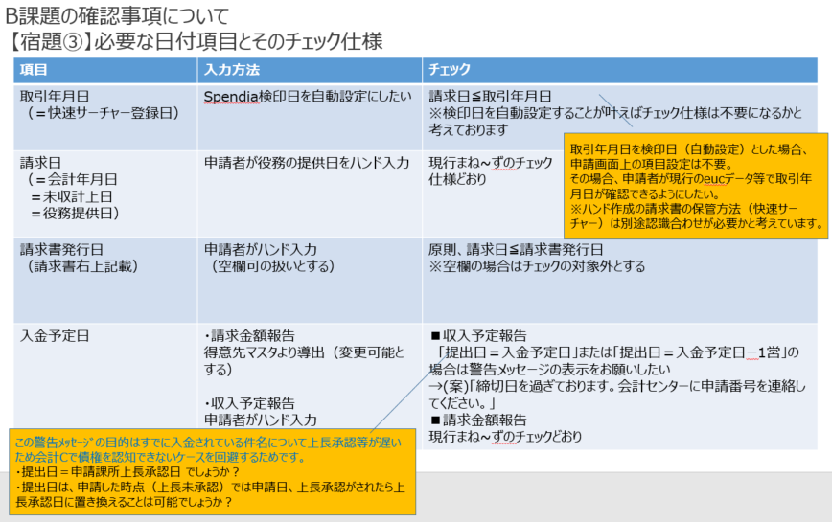
※2

右記のメモに変更

収入予定報告
取引年月日＝請求日(未収計上日)
請求金額報告
取引年月日の年月＝請求年月をチェックする
取引年月日はユーザ入力
請求月はユーザ入力
★収入予定、請求金額共に取引年月日から取引期間を導出(開発)

※３

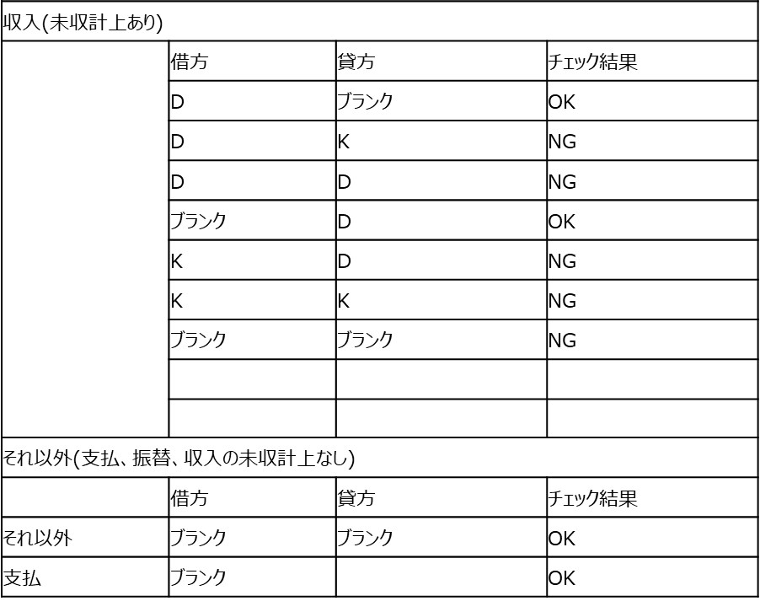

振替、
収入(未収計上なし)

※4

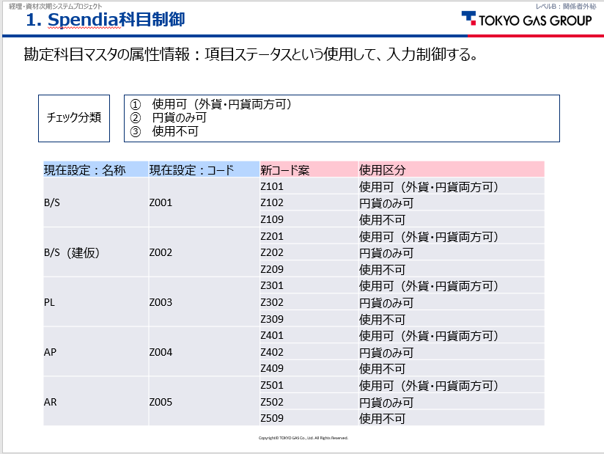

エラーメッセージ⑨

メッセージは上記参照

No20補足
'＜ＢＰマスタが相殺Yお知らせY＞
'エラーメッセージ：請求金額報告に誘導
「相殺対象取引先です。請求金額報告画面で入力してください。相殺取引しない場合はダミーマスタ（Bｺｰﾄﾞ）を入力してください。」
'＜ＢＰマスタが相殺Yお知らせN＞
エラーメッセージ：請求金額報告に誘導
「相殺対象取引先です。請求金額報告画面で入力してください。相殺取引しない場合はダミーマスタ（Bｺｰﾄﾞ）を入力してください。」

エラーメッセージ⑧

エラーメッセージ⑨
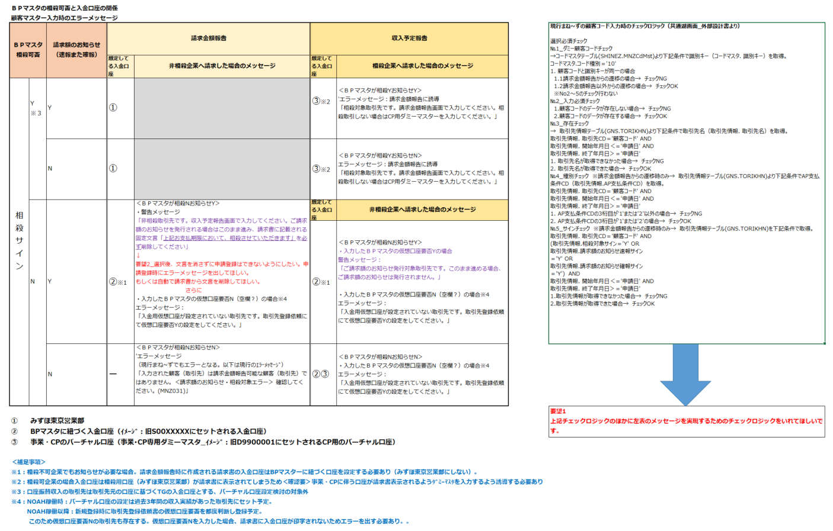
※１

左記条件を変更
コードマスタ.コード種別="10"で定義された複数レコードの、どれか1つの顧客コードと一致する場合

メッセージは上記参照
顧客コード（＝請求先）は必須項目かつ値セットから名称取得するため、No.2、3のチェックは不要

請求書表示用のメッセージについては、取引先別に保持して伝票ごとに表示設定を変える形で対応する方針となったため、以下の通り変更。
<BPマスタが相殺Y以外お知らせY>
・警告メッセージ
「非相殺取引先です。収入予定報告画面で入力してください。ご請求額のお知らせを発行される場合はこのまま処理を続けてください」
・入力したBPマスタの仮想口座要否N(空欄?)の場合
エラーメッセージ：
「入金用仮想口座が設定されていない取引先です。取引先登録依頼にて仮想口座の設定をしてください」
メッセージは上記参照

Y以外の場合

メッセージは左記参照
左側の表の、相殺＝N、速報＝N、確報＝Nの場合と同じため
、No.5のチェックは不要

警告メッセージ①
警告メッセージ②

エラーメッセージ⑩

エラーメッセージ⑥
エラーメッセージ⑤

エラーメッセージ⑪

Sheet2
請求金額のみ
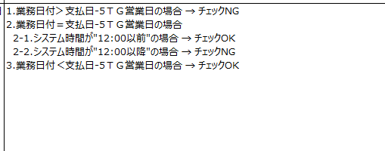
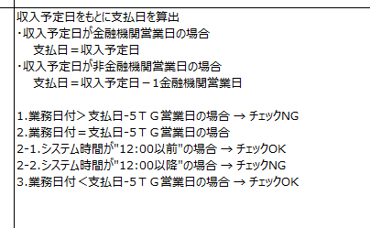
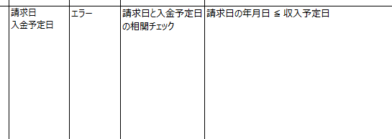

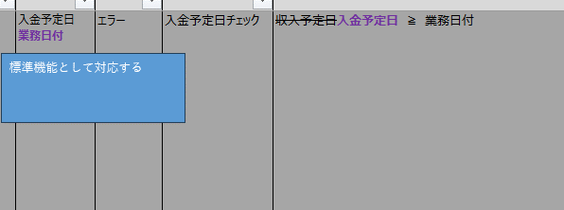
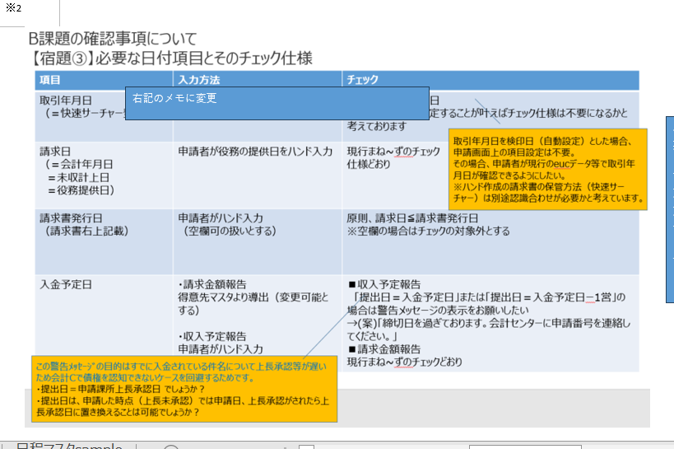

 |  | 提出日
 |  | 業務日付
 |  | 2024-09-12 | 2024-09-13 | 2024-09-14 | 2024-09-15 | 2024-09-16 | 2024-09-17 | 2024-09-18 | 2024-09-19 | 2024-09-20 | 2024-09-21
 | 金融機関営業日 | 12 | 13 | 0 | 0 | 0 | 14 | 15 | 16 | 17 | 0
 | 収入予定：入金予定 | 警告 | 警告
 | 請求金額：入金予定 | エラー | エラー |  |  |  | エラー | エラー | エラー

 |  | 業務日付
 |  | 2024-09-01 | 2024-09-02 | 2024-09-03 | 2024-09-04 | 2024-09-05 | 2024-09-06 | 2024-09-07 | ~ | 2024-09-30
 | 営業日 | 1 | 2 | 3 | 4 | 5 | 6 | 0 | ~ | 20
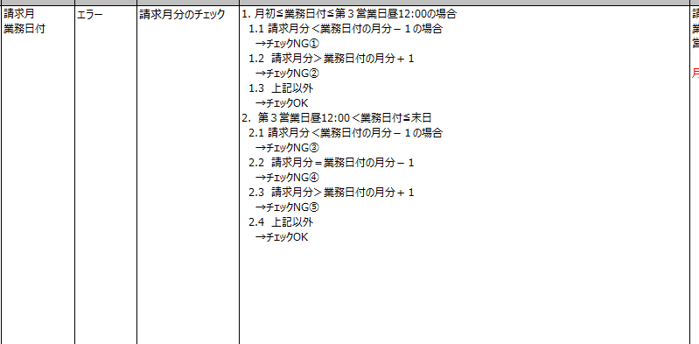
 | 請求日 | 8月-10月 | 8月-10月 | 8月-10月 | 9月-10月 | 9月-10月 | 9月-10月 | 9月-10月 | ~ | 9月-10月

日程マスタsample
№ | 1 | 2 | 3 | 4 | 5 | 9 | 11
項目名 | DA_YMD | DA_YOBICD | DA_TGEIGYOCNT | DA_HOEIGYOCNT | DA_KINEIGCNT | DA_GFURIYMD | DA_NFURIYMD
日本語項目名 | 処理日付（ＰＫ） | 曜日コード | 当社営業日回分 | 本社営業日回分 | 金融機関営業日回分 | 月末総合振込振込日 | 年末特別総合振込振込日
 | 20230501 | 2 | 0 | 0 | 1 | 20230531 | 20230519 | ■－〇ＴＧ営業日の考え方
 | 20230502 | 3 | 1 | 1 | 2 | 20230531 | 20230519 | 業務日付＞支払日-5ＴＧ営業日の場合 | 例）支払日＝20230525の場合
 | 20230503 | 4 | 0 | 0 | 0 | 20230531 | 20230519
 | 20230504 | 5 | 0 | 0 | 0 | 20230531 | 20230519 | 【取得項目】 | 処理日付（ＰＫ） | 本社営業日回分
ー5TG営業日とは
TG営業日を5日分
さかのぼります。
 | 20230505 | 6 | 0 | 0 | 0 | 20230531 | 20230519 | 日程マスタ．処理日付 | 20230525 | 15
 | 20230506 | 7 | 2 | 0 | 0 | 20230531 | 20230519 | 【テーブル名】 | 20230524 | 14
 | 20230507 | 1 | 0 | 0 | 0 | 20230531 | 20230519 | 日程マスタ(NITTEI) | 20230523 | 13
 | 20230508 | 2 | 3 | 2 | 3 | 20230531 | 20230519 | 【条件】 | 20230522 | 12
 | 20230509 | 3 | 4 | 3 | 4 | 20230531 | 20230519 | 日程マスタ．処理日付≦支払日 | 20230519 | 11
 | 20230510 | 4 | 5 | 4 | 5 | 20230531 | 20230519 | 日程マスタ．本社営業日回分≠0 | 20230518 | 10
 | 20230511 | 5 | 6 | 5 | 6 | 20230531 | 20230519 | 【並び順】 | 20230517 | 9
 | 20230512 | 6 | 7 | 6 | 7 | 20230531 | 20230519 | 日程マスタ．処理日付 降順 | 20230516 | 8
 | 20230513 | 7 | 8 | 0 | 0 | 20230531 | 20230620 |  | 20230515 | 7
 | 20230514 | 1 | 0 | 0 | 0 | 20230531 | 20230620
 | 20230515 | 2 | 9 | 7 | 8 | 20230531 | 20230620
 | 20230516 | 3 | 10 | 8 | 9 | 20230531 | 20230620
 | 20230517 | 4 | 11 | 9 | 10 | 20230531 | 20230620
 | 20230518 | 5 | 12 | 10 | 11 | 20230531 | 20230620
 | 20230519 | 6 | 13 | 11 | 12 | 20230531 | 20230620
 | 20230520 | 7 | 14 | 0 | 0 | 20230531 | 20230620
 | 20230521 | 1 | 0 | 0 | 0 | 20230531 | 20230620
 | 20230522 | 2 | 15 | 12 | 13 | 20230531 | 20230620
 | 20230523 | 3 | 16 | 13 | 14 | 20230531 | 20230620
 | 20230524 | 4 | 17 | 14 | 15 | 20230531 | 20230620
 | 20230525 | 5 | 18 | 15 | 16 | 20230630 | 20230620
 | 20230526 | 6 | 19 | 16 | 17 | 20230630 | 20230620
 | 20230527 | 7 | 20 | 0 | 0 | 20230630 | 20230620
 | 20230528 | 1 | 0 | 0 | 0 | 20230630 | 20230620
 | 20230529 | 2 | 21 | 17 | 18 | 20230630 | 20230620
 | 20230530 | 3 | 22 | 18 | 19 | 20230630 | 20230620
 | 20230531 | 4 | 23 | 19 | 20 | 20230630 | 20230620
 | 20230601 | 5 | 1 | 1 | 1 | 20230630 | 20230620
 | 20230602 | 6 | 2 | 2 | 2 | 20230630 | 20230620
 | 20230603 | 7 | 3 | 0 | 0 | 20230630 | 20230620
 | 20230604 | 1 | 0 | 0 | 0 | 20230630 | 20230620
 | 20230605 | 2 | 4 | 3 | 3 | 20230630 | 20230620
 | 20230606 | 3 | 5 | 4 | 4 | 20230630 | 20230620
 | 20230607 | 4 | 6 | 5 | 5 | 20230630 | 20230620
 | 20230608 | 5 | 7 | 6 | 6 | 20230630 | 20230620
 | 20230609 | 6 | 8 | 7 | 7 | 20230630 | 20230620
 | 20230610 | 7 | 9 | 0 | 0 | 20230630 | 20230620
 | 20230611 | 1 | 0 | 0 | 0 | 20230630 | 20230620
 | 20230612 | 2 | 10 | 8 | 8 | 20230630 | 20230620
 | 20230613 | 3 | 11 | 9 | 9 | 20230630 | 20230620
 | 20230614 | 4 | 12 | 10 | 10 | 20230630 | 20230720
 | 20230615 | 5 | 13 | 11 | 11 | 20230630 | 20230720
 | 20230616 | 6 | 14 | 12 | 12 | 20230630 | 20230720
 | 20230617 | 7 | 15 | 0 | 0 | 20230630 | 20230720
 | 20230618 | 1 | 0 | 0 | 0 | 20230630 | 20230720
 | 20230619 | 2 | 16 | 13 | 13 | 20230630 | 20230720
 | 20230620 | 3 | 17 | 14 | 14 | 20230630 | 20230720
 | 20230621 | 4 | 18 | 15 | 15 | 20230630 | 20230720
 | 20230622 | 5 | 19 | 16 | 16 | 20230630 | 20230720
 | 20230623 | 6 | 20 | 17 | 17 | 20230630 | 20230720
 | 20230624 | 7 | 21 | 0 | 0 | 20230731 | 20230720
 | 20230625 | 1 | 0 | 0 | 0 | 20230731 | 20230720
 | 20230626 | 2 | 22 | 18 | 18 | 20230731 | 20230720
 | 20230627 | 3 | 23 | 19 | 19 | 20230731 | 20230720
 | 20230628 | 4 | 24 | 20 | 20 | 20230731 | 20230720
 | 20230629 | 5 | 25 | 21 | 21 | 20230731 | 20230720
 | 20230630 | 6 | 26 | 22 | 22 | 20230731 | 20230720
 | 20230701 | 7 | 1 | 0 | 0 | 20230731 | 20230720
 | 20230702 | 1 | 0 | 0 | 0 | 20230731 | 20230720
 | 20230703 | 2 | 2 | 1 | 1 | 20230731 | 20230720
 | 20230704 | 3 | 3 | 2 | 2 | 20230731 | 20230720
 | 20230705 | 4 | 4 | 3 | 3 | 20230731 | 20230720
 | 20230706 | 5 | 5 | 4 | 4 | 20230731 | 20230720
 | 20230707 | 6 | 6 | 5 | 5 | 20230731 | 20230720
 | 20230708 | 7 | 7 | 0 | 0 | 20230731 | 20230720
 | 20230709 | 1 | 0 | 0 | 0 | 20230731 | 20230720
 | 20230710 | 2 | 8 | 6 | 6 | 20230731 | 20230720
 | 20230711 | 3 | 9 | 7 | 7 | 20230731 | 20230720
 | 20230712 | 4 | 10 | 8 | 8 | 20230731 | 20230720
 | 20230713 | 5 | 11 | 9 | 9 | 20230731 | 20230818
 | 20230714 | 6 | 12 | 10 | 10 | 20230731 | 20230818
 | 20230715 | 7 | 13 | 0 | 0 | 20230731 | 20230818
 | 20230716 | 1 | 0 | 0 | 0 | 20230731 | 20230818
 | 20230717 | 2 | 0 | 0 | 0 | 20230731 | 20230818
 | 20230718 | 3 | 14 | 11 | 11 | 20230731 | 20230818
 | 20230719 | 4 | 15 | 12 | 12 | 20230731 | 20230818
 | 20230720 | 5 | 16 | 13 | 13 | 20230731 | 20230818
 | 20230721 | 6 | 17 | 14 | 14 | 20230731 | 20230818
 | 20230722 | 7 | 18 | 0 | 0 | 20230731 | 20230818
 | 20230723 | 1 | 0 | 0 | 0 | 20230731 | 20230818
 | 20230724 | 2 | 19 | 15 | 15 | 20230731 | 20230818
 | 20230725 | 3 | 20 | 16 | 16 | 20230831 | 20230818 | 日程マスタのレコード数で営業日日数をカウントする方法でできそう?
 | 20230726 | 4 | 21 | 17 | 17 | 20230831 | 20230818
 | 20230727 | 5 | 22 | 18 | 18 | 20230831 | 20230818
 | 20230728 | 6 | 23 | 19 | 19 | 20230831 | 20230818
 | 20230729 | 7 | 24 | 0 | 0 | 20230831 | 20230818
 | 20230730 | 1 | 0 | 0 | 0 | 20230831 | 20230818
 | 20230731 | 2 | 25 | 20 | 20 | 20230831 | 20230818
 | 20230801 | 3 | 1 | 1 | 1 | 20230831 | 20230818
 | 20230802 | 4 | 2 | 2 | 2 | 20230831 | 20230818
 | 20230803 | 5 | 3 | 3 | 3 | 20230831 | 20230818
 | 20230804 | 6 | 4 | 4 | 4 | 20230831 | 20230818
 | 20230805 | 7 | 5 | 0 | 0 | 20230831 | 20230818
 | 20230806 | 1 | 0 | 0 | 0 | 20230831 | 20230818
 | 20230807 | 2 | 6 | 5 | 5 | 20230831 | 20230818
 | 20230808 | 3 | 7 | 6 | 6 | 20230831 | 20230818
 | 20230809 | 4 | 8 | 7 | 7 | 20230831 | 20230818
 | 20230810 | 5 | 9 | 8 | 8 | 20230831 | 20230818
 | 20230811 | 6 | 0 | 0 | 0 | 20230831 | 20230920
 | 20230812 | 7 | 10 | 0 | 0 | 20230831 | 20230920
 | 20230813 | 1 | 0 | 0 | 0 | 20230831 | 20230920
 | 20230814 | 2 | 11 | 9 | 9 | 20230831 | 20230920
 | 20230815 | 3 | 12 | 10 | 10 | 20230831 | 20230920
 | 20230816 | 4 | 13 | 11 | 11 | 20230831 | 20230920
 | 20230817 | 5 | 14 | 12 | 12 | 20230831 | 20230920
 | 20230818 | 6 | 15 | 13 | 13 | 20230831 | 20230920
 | 20230819 | 7 | 16 | 0 | 0 | 20230831 | 20230920
 | 20230820 | 1 | 0 | 0 | 0 | 20230831 | 20230920
 | 20230821 | 2 | 17 | 14 | 14 | 20230831 | 20230920
 | 20230822 | 3 | 18 | 15 | 15 | 20230831 | 20230920
 | 20230823 | 4 | 19 | 16 | 16 | 20230831 | 20230920
 | 20230824 | 5 | 20 | 17 | 17 | 20230831 | 20230920
 | 20230825 | 6 | 21 | 18 | 18 | 20230929 | 20230920
 | 20230826 | 7 | 22 | 0 | 0 | 20230929 | 20230920
 | 20230827 | 1 | 0 | 0 | 0 | 20230929 | 20230920
 | 20230828 | 2 | 23 | 19 | 19 | 20230929 | 20230920
 | 20230829 | 3 | 24 | 20 | 20 | 20230929 | 20230920
 | 20230830 | 4 | 25 | 21 | 21 | 20230929 | 20230920
 | 20230831 | 5 | 26 | 22 | 22 | 20230929 | 20230920
 | 20230901 | 6 | 1 | 1 | 1 | 20230929 | 20230920
 | 20230902 | 7 | 2 | 0 | 0 | 20230929 | 20230920
 | 20230903 | 1 | 0 | 0 | 0 | 20230929 | 20230920
 | 20230904 | 2 | 3 | 2 | 2 | 20230929 | 20230920
 | 20230905 | 3 | 4 | 3 | 3 | 20230929 | 20230920
 | 20230906 | 4 | 5 | 4 | 4 | 20230929 | 20230920
 | 20230907 | 5 | 6 | 5 | 5 | 20230929 | 20230920
 | 20230908 | 6 | 7 | 6 | 6 | 20230929 | 20230920
 | 20230909 | 7 | 8 | 0 | 0 | 20230929 | 20230920
 | 20230910 | 1 | 0 | 0 | 0 | 20230929 | 20230920
 | 20230911 | 2 | 9 | 7 | 7 | 20230929 | 20230920
 | 20230912 | 3 | 10 | 8 | 8 | 20230929 | 20230920
 | 20230913 | 4 | 11 | 9 | 9 | 20230929 | 20231020
 | 20230914 | 5 | 12 | 10 | 10 | 20230929 | 20231020
 | 20230915 | 6 | 13 | 11 | 11 | 20230929 | 20231020
 | 20230916 | 7 | 14 | 0 | 0 | 20230929 | 20231020
 | 20230917 | 1 | 0 | 0 | 0 | 20230929 | 20231020
 | 20230918 | 2 | 0 | 0 | 0 | 20230929 | 20231020
 | 20230919 | 3 | 15 | 12 | 12 | 20230929 | 20231020
 | 20230920 | 4 | 16 | 13 | 13 | 20230929 | 20231020
 | 20230921 | 5 | 17 | 14 | 14 | 20230929 | 20231020
 | 20230922 | 6 | 18 | 15 | 15 | 20230929 | 20231020
 | 20230923 | 7 | 0 | 0 | 0 | 20231031 | 20231020
 | 20230924 | 1 | 0 | 0 | 0 | 20231031 | 20231020
 | 20230925 | 2 | 19 | 16 | 16 | 20231031 | 20231020
 | 20230926 | 3 | 20 | 17 | 17 | 20231031 | 20231020
 | 20230927 | 4 | 21 | 18 | 18 | 20231031 | 20231020
 | 20230928 | 5 | 22 | 19 | 19 | 20231031 | 20231020
 | 20230929 | 6 | 23 | 20 | 20 | 20231031 | 20231020
 | 20230930 | 7 | 24 | 0 | 0 | 20231031 | 20231020
 | 20231001 | 1 | 0 | 0 | 0 | 20231031 | 20231020
 | 20231002 | 2 | 1 | 1 | 1 | 20231031 | 20231020
 | 20231003 | 3 | 2 | 2 | 2 | 20231031 | 20231020
 | 20231004 | 4 | 3 | 3 | 3 | 20231031 | 20231020
 | 20231005 | 5 | 4 | 4 | 4 | 20231031 | 20231020
 | 20231006 | 6 | 5 | 5 | 5 | 20231031 | 20231020
 | 20231007 | 7 | 6 | 0 | 0 | 20231031 | 20231020
 | 20231008 | 1 | 0 | 0 | 0 | 20231031 | 20231020
 | 20231009 | 2 | 0 | 0 | 0 | 20231031 | 20231020
 | 20231010 | 3 | 7 | 6 | 6 | 20231031 | 20231020
 | 20231011 | 4 | 8 | 7 | 7 | 20231031 | 20231020
 | 20231012 | 5 | 9 | 8 | 8 | 20231031 | 20231020
 | 20231013 | 6 | 10 | 9 | 9 | 20231031 | 20231020
 | 20231014 | 7 | 11 | 0 | 0 | 20231031 | 20231120
 | 20231015 | 1 | 0 | 0 | 0 | 20231031 | 20231120
 | 20231016 | 2 | 12 | 10 | 10 | 20231031 | 20231120
 | 20231017 | 3 | 13 | 11 | 11 | 20231031 | 20231120
 | 20231018 | 4 | 14 | 12 | 12 | 20231031 | 20231120
 | 20231019 | 5 | 15 | 13 | 13 | 20231031 | 20231120
 | 20231020 | 6 | 16 | 14 | 14 | 20231031 | 20231120
 | 20231021 | 7 | 17 | 0 | 0 | 20231031 | 20231120
 | 20231022 | 1 | 0 | 0 | 0 | 20231031 | 20231120
 | 20231023 | 2 | 18 | 15 | 15 | 20231031 | 20231120
 | 20231024 | 3 | 19 | 16 | 16 | 20231031 | 20231120
 | 20231025 | 4 | 20 | 17 | 17 | 20231130 | 20231120
 | 20231026 | 5 | 21 | 18 | 18 | 20231130 | 20231120
 | 20231027 | 6 | 22 | 19 | 19 | 20231130 | 20231120
 | 20231028 | 7 | 23 | 0 | 0 | 20231130 | 20231120
 | 20231029 | 1 | 0 | 0 | 0 | 20231130 | 20231120
 | 20231030 | 2 | 24 | 20 | 20 | 20231130 | 20231120
 | 20231031 | 3 | 25 | 21 | 21 | 20231130 | 20231120

